LCA
LCA
embodied emissions | 400.36
operational emissions (fossil) | 8364.94 | 0.1098892392 | 20.893769926
operational emissions (green) | 919.22 |  | 2.2960004812
embodied carbon (ecoinvent)
 | Concrete Core Actiation | Heating: Pipes | Heating: Pipe Insulation | Convector | Air Chiller | Cooling: Pipes | Cooling: Pipe Insulation | Heat Exchanger | Fancoil | AL-KO | Ducts | Valve
Heating | 21787.351869 | 22534.698096 | 450.27471606 | 32294.41
Cooling |  |  |  |  | 11491.61 | 10667.29 | 724.45 | 1442.08 | 3212.29
Ventilation |  |  |  |  |  |  |  |  |  | 52117.7496 | 35621.846996 | 7833.8772161
tCO2eq across building life cycle
Building Systems GWP
 | Heating | Cooling | Ventilation
Concrete Core Actiation | 21787.35
Heating: Pipes | 22534.70
Heating: Pipe Insulation | 450.27
Convector | 32294.41 |  |  |  |  |  |  |  |  | Legend:
Air Chiller |  | 11491.61 |  |  |  |  |  |  |  | grey = no touching
Cooling: Pipes |  | 10667.29 |  |  |  |  |  |  |  | yellow= editable
Cooling: Pipe Insulation |  | 724.45 |  |  |  |  |  |  |  | blue = comment
Heat Exchanger |  | 1442.08
Fancoil |  | 3212.29
AL-KO |  |  | 52117.7496
Ducts |  |  | 35621.846996
Valve |  |  | 7833.8772161
 | 77066.733145 | 27537.72746 | 95573.473812

building systems weight (ecoinvent)
 | C-Steel | Steel | Aluminium | Copper/Aluminium | Rockwool | PE foam | Armaflex | Polyethylene | Polyamid | Refrigerant
Heating | 4848.0718289 | 1638.906 | 85.293 | 2697.52 | 219.52274068 | 54.397147108 |  | 6790.4 | 5.88924
Cooling | 3139.89336 | 7621 |  |  |  |  | 259.38102297 |  |  | 245
Ventilation |  | 43828.170922 |  |  |  |  |  |  | 112.2034
building systems materials GWP (ecoinvent)
 | C-Steel | Steel | Aluminium | Copper/Aluminium | Rockwool | PE foam | Armaflex | Polyethylene | Polyamid | Refrigerant
Heating | 22534.70 | 8335.78 | 1666.795806 | 22241.591904 | 237.9626509 | 212.31206516 |  | 21787.351869 | 50.241695364
Cooling | 16047.99 | 6451.81 |  |  |  |  | 724.45119716 |  |  | 4313.47
Ventilation |  | 94616.26 |  |  |  |  |  |  | 957.21842574
Materials Building Systems kg |  |  |  |  |  | Materials Building Systems kg
 | Heating | Cooling | Ventilation |  |  |  | Heating | Cooling | Ventilation
C-Steel | 4848.0718289 | 3139.89336 |  |  |  | C-Steel | 22534.70 | 16047.99
Steel | 1638.906 | 7621 | 43828.170922 |  |  | Steel | 8335.7790588 | 6451.81 | 94616.255386
Aluminium | 85.293 |  |  |  |  | Aluminium | 1666.795806
Copper/Aluminium | 2697.52 |  |  |  |  | Copper/Aluminium | 22241.591904
Rockwool | 219.52274068 |  |  |  |  | Rockwool | 237.96
PE foam | 54.397147108 |  |  |  |  | PE foam | 212.31
Armaflex |  | 259.38102297 |  |  |  | Armaflex |  | 724.45119716
Polyethylene | 6790.4 |  |  |  |  | Polyethylene | 21787.35
Polyamid | 5.88924 |  | 112.2034 |  |  | Polyamid | 50.241695364 |  | 957.21842574
Refrigerant |  | 245 |  |  |  | Refrigerant |  | 4313.47

Total | 16339.999957 | 11265.274383 | 43940.374322 |  |  | Total | 77066.733145 | 27537.72746 | 95573.473812

annual energy consumption
 | District Heating | Electricity
Heating | 687360.95173
Cooling |  | 565204.04
Ventilation |  | 883817.98

Operational Energy in kWh
 | District Heating | Electricity
Heating | 687360.95
Cooling |  | 565204.04
Ventilation |  | 883817.98

comparison of operational carbon with two different electricity mixes (ecoinvent)
 | District Heating | electricity (fossil) | electricity (green)
Heating (District Heating) | 6667.4012318
Cooling (Electricity) |  | 54380.35 | 5975.82
Ventilation (Electricity) |  | 85035.37 | 9344.47
GWP of Operational Energy in kgCO2eq
 | District Heating | electricity (fossil) | electricity (green)
Heating (District Heating) | 6667.40
Cooling (Electricity) |  | 54380.35 | 5975.82 | 9.10
Ventilation (Electricity) |  | 85035.37 | 9344.47

CO2 Timeline | fossil
 | Embodied energy | Operational (District Heating) | Operational (Electricity) |  |  | Embodied energy | Operational (District Heating) | Operational (Electricity)
2023 | 200.18 | 6.67 | 139.42 |  | 2023 | 200.18 | 6.67 | 15.32
2024 | 200.18 | 13.33 | 278.83 |  | 2024 | 200.18 | 13.33 | 30.64
2025 | 200.18 | 20.00 | 418.25 |  | 2025 | 200.18 | 20.00 | 45.96
2026 | 200.18 | 26.67 | 557.66 |  | 2026 | 200.18 | 26.67 | 61.28
2027 | 200.18 | 33.34 | 697.08 |  | 2027 | 200.18 | 33.34 | 76.60
2028 | 200.18 | 40.00 | 836.49 |  | 2028 | 200.18 | 40.00 | 91.92
2029 | 200.18 | 46.67 | 975.91 |  | 2029 | 200.18 | 46.67 | 107.24
2030 | 200.18 | 53.34 | 1115.33 |  | 2030 | 200.18 | 53.34 | 122.56
2031 | 200.18 | 60.01 | 1254.74 |  | 2031 | 200.18 | 60.01 | 137.88
2032 | 200.18 | 66.67 | 1394.16 |  | 2032 | 200.18 | 66.67 | 153.20
2033 | 200.18 | 73.34 | 1533.57 |  | 2033 | 200.18 | 73.34 | 168.52
2034 | 200.18 | 80.01 | 1672.99 |  | 2034 | 200.18 | 80.01 | 183.84
2035 | 200.18 | 86.68 | 1812.40 |  | 2035 | 200.18 | 86.68 | 199.16
2036 | 200.18 | 93.34 | 1951.82 |  | 2036 | 200.18 | 93.34 | 214.48
2037 | 200.18 | 100.01 | 2091.24 |  | 2037 | 200.18 | 100.01 | 229.80
2038 | 200.18 | 106.68 | 2230.65 |  | 2038 | 200.18 | 106.68 | 245.12
2039 | 200.18 | 113.35 | 2370.07 |  | 2039 | 200.18 | 113.35 | 260.44
2040 | 200.18 | 120.01 | 2509.48 |  | 2040 | 200.18 | 120.01 | 275.77
2041 | 200.18 | 126.68 | 2648.90 |  | 2041 | 200.18 | 126.68 | 291.09
2042 | 200.18 | 133.35 | 2788.31 |  | 2042 | 200.18 | 133.35 | 306.41
2043 | 200.18 | 140.02 | 2927.73 |  | 2043 | 200.18 | 140.02 | 321.73
2044 | 200.18 | 146.68 | 3067.15 |  | 2044 | 200.18 | 146.68 | 337.05
2045 | 200.18 | 153.35 | 3206.56 |  | 2045 | 200.18 | 153.35 | 352.37
2046 | 200.18 | 160.02 | 3345.98 |  | 2046 | 200.18 | 160.02 | 367.69
2047 | 200.18 | 166.69 | 3485.39 |  | 2047 | 200.18 | 166.69 | 383.01
2048 | 200.18 | 173.35 | 3624.81 |  | 2048 | 200.18 | 173.35 | 398.33
2049 | 200.18 | 180.02 | 3764.22 |  | 2049 | 200.18 | 180.02 | 413.65
2050 | 200.18 | 186.69 | 3903.64 |  | 2050 | 200.18 | 186.69 | 428.97
2051 | 200.18 | 193.35 | 4043.06 |  | 2051 | 200.18 | 193.35 | 444.29
2052 | 200.18 | 200.02 | 4182.47 |  | 2052 | 200.18 | 200.02 | 459.61
2053 | 400.36 | 206.69 | 4321.89 |  | 2053 | 400.36 | 206.69 | 474.93
2054 | 400.36 | 213.36 | 4461.30 |  | 2054 | 400.36 | 213.36 | 490.25
2055 | 400.36 | 220.02 | 4600.72 |  | 2055 | 400.36 | 220.02 | 505.57
2056 | 400.36 | 226.69 | 4740.13 |  | 2056 | 400.36 | 226.69 | 520.89
2057 | 400.36 | 233.36 | 4879.55 |  | 2057 | 400.36 | 233.36 | 536.21
2058 | 400.36 | 240.03 | 5018.97 |  | 2058 | 400.36 | 240.03 | 551.53
2059 | 400.36 | 246.69 | 5158.38 |  | 2059 | 400.36 | 246.69 | 566.85
2060 | 400.36 | 253.36 | 5297.80 |  | 2060 | 400.36 | 253.36 | 582.17
2061 | 400.36 | 260.03 | 5437.21 |  | 2061 | 400.36 | 260.03 | 597.49
2062 | 400.36 | 266.70 | 5576.63 |  | 2062 | 400.36 | 266.70 | 612.81
2063 | 400.36 | 273.36 | 5716.04 |  | 2063 | 400.36 | 273.36 | 628.13
2064 | 400.36 | 280.03 | 5855.46 |  | 2064 | 400.36 | 280.03 | 643.45
2065 | 400.36 | 286.70 | 5994.88 |  | 2065 | 400.36 | 286.70 | 658.77
2066 | 400.36 | 293.37 | 6134.29 |  | 2066 | 400.36 | 293.37 | 674.09
2067 | 400.36 | 300.03 | 6273.71 |  | 2067 | 400.36 | 300.03 | 689.41
2068 | 400.36 | 306.70 | 6413.12 |  | 2068 | 400.36 | 306.70 | 704.73
2069 | 400.36 | 313.37 | 6552.54 |  | 2069 | 400.36 | 313.37 | 720.05
2070 | 400.36 | 320.04 | 6691.95 |  | 2070 | 400.36 | 320.04 | 735.37
2071 | 400.36 | 326.70 | 6831.37 |  | 2071 | 400.36 | 326.70 | 750.69
2072 | 400.36 | 333.37 | 6970.79 |  | 2072 | 400.36 | 333.37 | 766.01
2073 | 400.36 | 340.04 | 7110.20 |  | 2073 | 400.36 | 340.04 | 781.33
2074 | 400.36 | 346.70 | 7249.62 |  | 2074 | 400.36 | 346.70 | 796.65
2075 | 400.36 | 353.37 | 7389.03 |  | 2075 | 400.36 | 353.37 | 811.98
2076 | 400.36 | 360.04 | 7528.45 |  | 2076 | 400.36 | 360.04 | 827.30
2077 | 400.36 | 366.71 | 7667.86 |  | 2077 | 400.36 | 366.71 | 842.62
2078 | 400.36 | 373.37 | 7807.28 |  | 2078 | 400.36 | 373.37 | 857.94
2079 | 400.36 | 380.04 | 7946.70 |  | 2079 | 400.36 | 380.04 | 873.26
2080 | 400.36 | 386.71 | 8086.11 |  | 2080 | 400.36 | 386.71 | 888.58
2081 | 400.36 | 393.38 | 8225.53 |  | 2081 | 400.36 | 393.38 | 903.90
2082 | 400.36 | 400.04 | 8364.94 |  | 2082 | 400.36 | 400.04 | 919.22
2083 | 400.36 | 406.71 | 8504.36 |  | 2083 | 400.36 | 406.71 | 934.54

Timeline of CO2 emissions (fossil based electricity mix)
Timeline of CO2 emissions (green electricity mix)

Heating
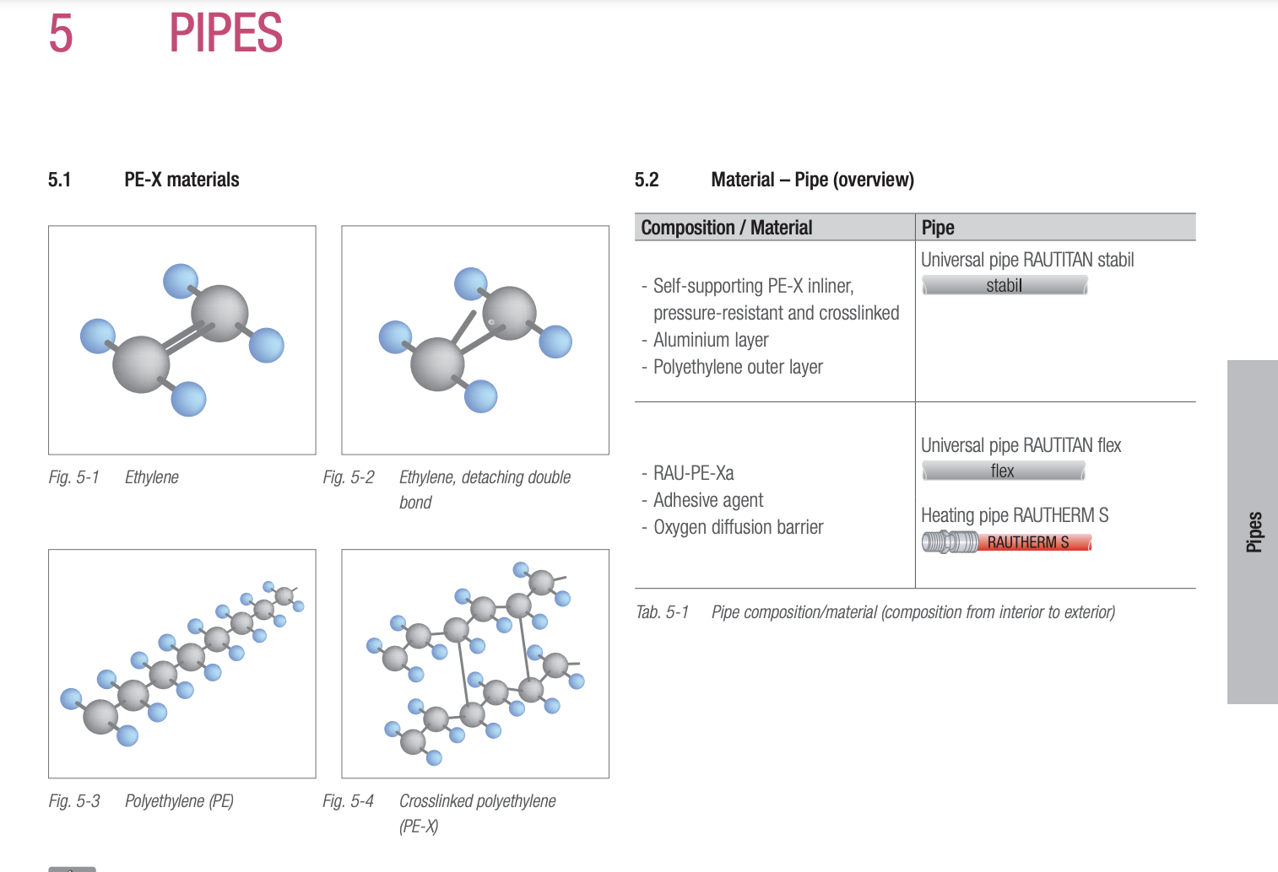
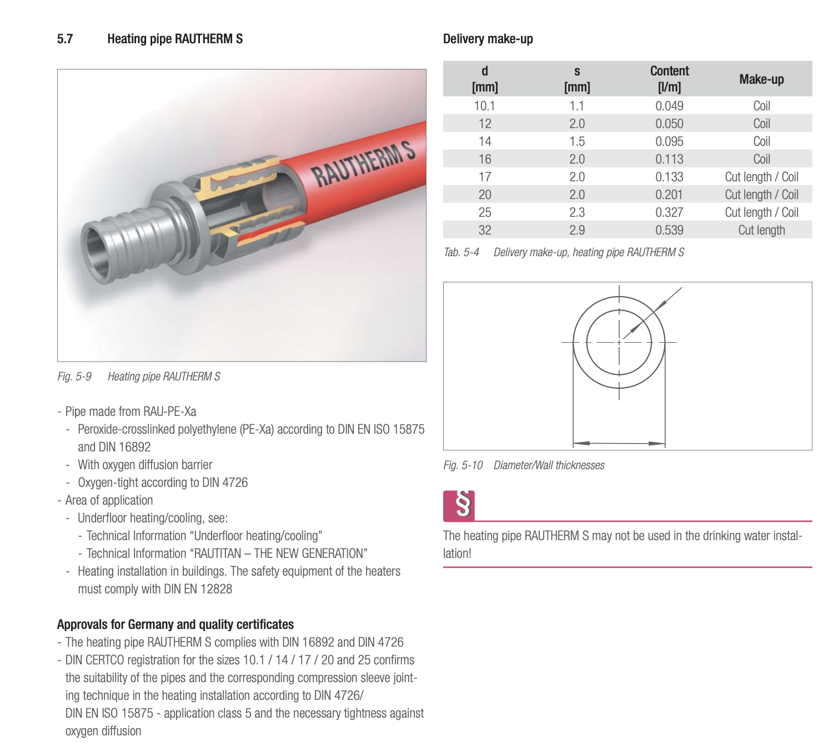
System | Heating |  |  |  | pi | 3.1415926536 |  |  |  |  |  |  |  | Tabs Floor
Energy | District Heating |  |  |  |  |  |  |  |  |  |  |  |  | https://www.rehau.com/downloads/712394/rautitan.pdf
Heated area | 8488

Composition of the System
 | Element | Material | Length [m/m2] | Total Length | Section [m2] | Volume [m3] |  | Pipe Distance | Diameter [m] | Thickness | kg/m | kg/m3 | kg
Concrete Core | Pipe Floor | Polyethylene | 6.6666666667 | 56586.667 | 0.000 | 3.378 |  | 0.15 | 0.02 | 0.002 | 0.12 |  | 6790.400
Heating: Pipes | DN125 | C-Steel |  | 34.420 | 0.001 | 0.024 |  |  | 0.139 | 0.0032 | 10.72 |  | 368.982
 | DN100 | C-Steel |  | 171.630 | 0.000 | 0.058 |  |  | 0.108 | 0.002 | 5.23 |  | 897.625
 | DN80 | C-Steel |  | 29.970 | 0.000 | 0.008 |  |  | 0.0889 | 0.002 | 4.29 |  | 128.571
 | DN65 | C-Steel |  | 362.270 | 0.000 | 0.085 |  |  | 0.0761 | 0.002 | 3.65 |  | 1322.286
 | DN50 | C-Steel |  | 253.770 | 0.000 | 0.032 |  |  | 0.054 | 0.0015 | 1.94 |  | 492.314
 | DN40 | C-Steel |  | 258.840 | 0.000 | 0.025 |  |  | 0.042 | 0.0015 | 1.5 |  | 388.260
 | DN32 | C-Steel |  | 160.330 | 0.000 | 0.013 |  |  | 0.035 | 0.0015 | 1.24 |  | 198.809
 | DN25 | C-Steel |  | 196.700 | 0.000 | 0.013 |  |  | 0.028 | 0.0015 | 0.98 |  | 192.766
 | DN20 | C-Steel |  | 173.740 | 0.000 | 0.009 |  |  | 0.022 | 0.0015 | 0.76 |  | 132.042
 | DN15 | C-Steel |  | 166.715 | 0.000 | 0.005 |  |  | 0.018 | 0.0012 | 0.5 |  | 83.357
 | DN12 | C-Steel |  | 497.672 | 0.000 | 0.014 |  |  | 0.015 | 0.0012 | 0.41 |  | 204.046
Heating: Pipe Insulation (shaft) | DN125 | Rockwool |  | 0.000 | 0.007 | 0.000 |  |  | 0.169 | 0.03 |  | 120 | 0.000
 | DN100 | Rockwool |  | 0.000 | 0.006 | 0.000 |  |  | 0.138 | 0.03 |  | 120 | 0.000
 | DN80 | Rockwool |  | 16.880 | 0.005 | 0.083 |  |  | 0.1189 | 0.03 |  | 120 | 9.918
 | DN65 | Rockwool |  | 140.500 | 0.004 | 0.603 |  |  | 0.1061 | 0.03 |  | 120 | 72.380
 | DN50 | Rockwool |  | 225.820 | 0.003 | 0.590 |  |  | 0.079 | 0.025 |  | 120 | 70.766
 | DN40 | Rockwool |  | 91.560 | 0.002 | 0.196 |  |  | 0.067 | 0.025 |  | 120 | 23.515
 | DN32 | Rockwool |  | 97.020 | 0.001 | 0.137 |  |  | 0.055 | 0.02 |  | 120 | 16.459
 | DN25 | Rockwool |  | 91.935 | 0.001 | 0.110 |  |  | 0.048 | 0.02 |  | 120 | 13.170
 | DN20 | Rockwool |  | 87.920 | 0.001 | 0.088 |  |  | 0.042 | 0.02 |  | 120 | 10.606
 | DN15 | Rockwool |  | 11.695 | 0.001 | 0.010 |  |  | 0.038 | 0.02 |  | 120 | 1.234
 | DN12 | Rockwool |  | 15.640 | 0.001 | 0.012 |  |  | 0.035 | 0.02 |  | 120 | 1.474
Heating: Pipe Insulation (floors) | DN125 | PE foam |  | 34.420 | 0.004 | 0.153 |  |  | 0.158 | 0.019 |  | 29 | 4.424
 | DN100 | PE foam |  | 171.630 | 0.004 | 0.602 |  |  | 0.127 | 0.019 |  | 29 | 17.454
 | DN80 | PE foam |  | 13.090 | 0.003 | 0.038 |  |  | 0.1079 | 0.019 |  | 29 | 1.115
 | DN65 | PE foam |  | 221.770 | 0.003 | 0.567 |  |  | 0.0951 | 0.019 |  | 29 | 16.430
 | DN50 | PE foam |  | 27.950 | 0.001 | 0.035 |  |  | 0.067 | 0.013 |  | 29 | 1.001
 | DN40 | PE foam |  | 167.280 | 0.001 | 0.166 |  |  | 0.055 | 0.013 |  | 29 | 4.804
 | DN32 | PE foam |  | 63.310 | 0.001 | 0.054 |  |  | 0.048 | 0.013 |  | 29 | 1.556
 | DN25 | PE foam |  | 104.765 | 0.000 | 0.048 |  |  | 0.037 | 0.009 |  | 29 | 1.396
 | DN20 | PE foam |  | 85.820 | 0.000 | 0.032 |  |  | 0.031 | 0.009 |  | 29 | 0.932
 | DN15 | PE foam |  | 155.020 | 0.000 | 0.049 |  |  | 0.027 | 0.009 |  | 29 | 1.430
 | DN12 | PE foam |  | 482.032 | 0.000 | 0.133 |  |  | 0.024 | 0.009 |  | 29 | 3.854
Cooling: Pipes | DN125 | C-Steel |  | 29.990 | 0.001 | 0.021 |  |  | 0.139 | 0.0032 | 10.72 |  | 321.493
 | DN100 | C-Steel |  | 16.940 | 0.000 | 0.006 |  |  | 0.108 | 0.002 | 5.23 |  | 88.596
 | DN80 | C-Steel |  | 39.060 | 0.000 | 0.011 |  |  | 0.0889 | 0.002 | 4.29 |  | 167.567
 | DN65 | C-Steel |  | 285.890 | 0.000 | 0.067 |  |  | 0.0761 | 0.002 | 3.65 |  | 1043.499
 | DN50 | C-Steel |  | 77.960 | 0.000 | 0.010 |  |  | 0.054 | 0.0015 | 1.94 |  | 151.242
 | DN40 | C-Steel |  | 160.534 | 0.000 | 0.016 |  |  | 0.042 | 0.0015 | 1.5 |  | 240.801
 | DN32 | C-Steel |  | 21.223 | 0.000 | 0.002 |  |  | 0.035 | 0.0015 | 1.24 |  | 26.317
 | DN25 | C-Steel |  | 42.563 | 0.000 | 0.003 |  |  | 0.028 | 0.0015 | 0.98 |  | 41.712
 | DN20 | C-Steel |  | 7.760 | 0.000 | 0.000 |  |  | 0.022 | 0.0015 | 0.76 |  | 5.898
 | DN15 | C-Steel |  | 0.000 | 0.000 | 0.000 |  |  | 0.018 | 0.0012 | 0.5 |  | 0.000
 | DN12 | C-Steel |  | 0.000 | 0.000 | 0.000 |  |  | 0.015 | 0.0012 | 0.41 |  | 0.000
Cooling: Pipe Insulation (shaft+floor) | DN125 | Armaflex / Kautschuck |  | 29.990 | 0.010 | 0.300 |  |  | 0.179 | 0.04 |  | 80 | 23.969
 | DN100 | Armaflex / Kautschuck |  | 16.940 | 0.008 | 0.136 |  |  | 0.148 | 0.04 |  | 80 | 10.899
 | DN80 | Armaflex / Kautschuck |  | 39.060 | 0.007 | 0.267 |  |  | 0.1289 | 0.04 |  | 80 | 21.381
 | DN65 | Armaflex / Kautschuck |  | 285.890 | 0.006 | 1.726 |  |  | 0.1161 | 0.04 |  | 80 | 138.100
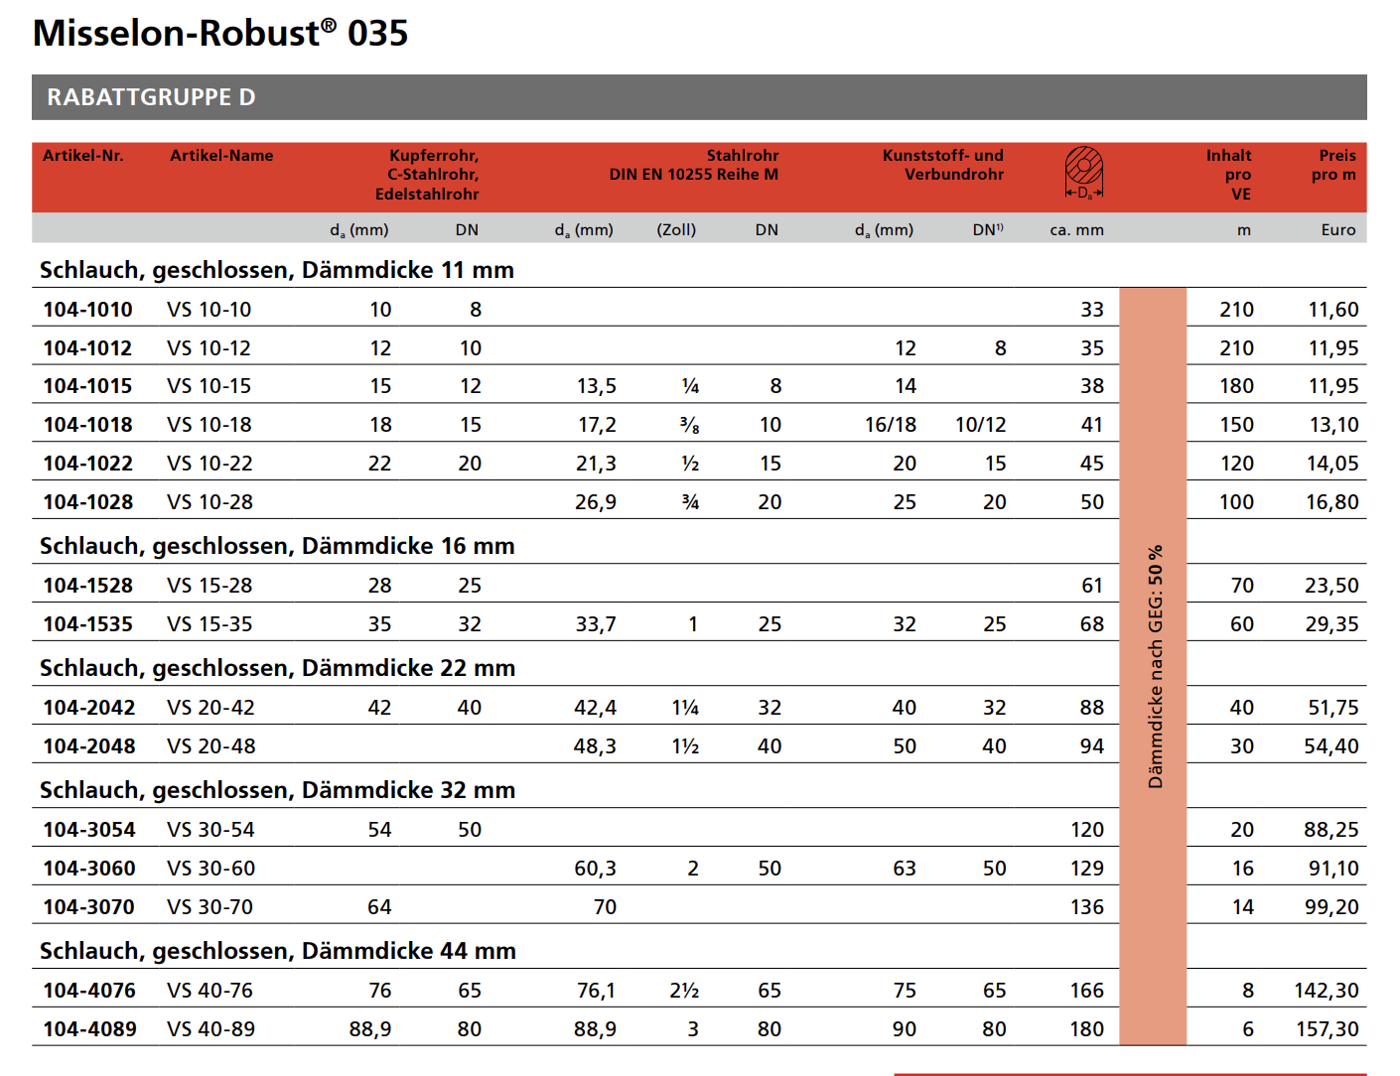
 | DN50 | Armaflex / Kautschuck |  | 77.960 | 0.003 | 0.253 |  |  | 0.084 | 0.03 |  | 80 | 20.279
 | DN40 | Armaflex / Kautschuck |  | 160.534 | 0.003 | 0.431 |  |  | 0.072 | 0.03 |  | 80 | 34.496
 | DN32 | Armaflex / Kautschuck |  | 21.223 | 0.002 | 0.050 |  |  | 0.065 | 0.03 |  | 80 | 4.000
 | DN25 | Armaflex / Kautschuck |  | 42.563 | 0.002 | 0.068 |  |  | 0.053 | 0.025 |  | 80 | 5.415
 | DN20 | Armaflex / Kautschuck |  | 7.760 | 0.001 | 0.011 |  |  | 0.047 | 0.025 |  | 80 | 0.841
 | DN15 | Armaflex / Kautschuck |  | 0.000 | 0.001 | 0.000 |  |  | 0.043 | 0.025 |  | 80 | 0.000
 | DN12 | Armaflex / Kautschuck |  | 0.000 | 0.001 | 0.000 |  |  | 0.04 | 0.025 |  | 80 | 0.000
 |  |  |  |  |  |  |  | Length | Width | Depth | Quantity
BKT: heating circuit distributor | 5 Abgänge | Steel |  |  |  | 0.003 |  | 0.535 | 0.39 | 0.135 | 6 | 8000 | 27.041
 | 4 Abgänge | Steel |  |  |  | 0.009 |  | 0.61 | 0.39 | 0.135 | 14 | 8000 | 71.941
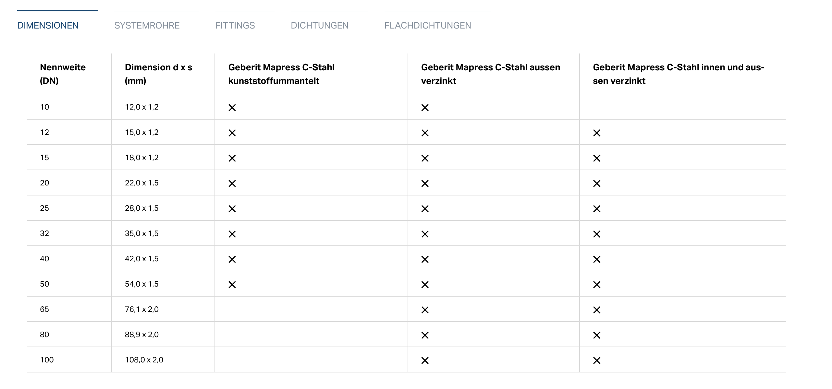
 | 3 Abgänge | Steel |  |  |  | 0.002 |  | 0.46 | 0.39 | 0.135 | 5 | 8000 | 19.375
 | 2 Abgänge | Steel |  |  |  | 0.003 |  | 0.385 | 0.39 | 0.135 | 7 | 8000 | 22.703
UG Distributor | Heating | Steel |  |  |  | 0.004 |  | 3.27 | 0.25 | 0.25 | 1 | 8000 | 32.700
 | Cooling | Steel |  |  |  | 0.004 |  | 2.96 | 0.25 | 0.25 | 1 | 8000 | 29.600
EG Convectors | Bodenwanne | galvanized sheet steel |  |  |  | 0.208 |  |  |  |  |  | 7800 | 1625.130
 | Roll-up Grille | Aluminium |  |  |  | 0.032 |  |  |  |  |  | 2700 | 85.293
Zuluftmodul | Lochblech | Steel |  |  |  | 0.002 |  |  |  |  |  | 8000 | 13.776
 | Filter | Polyamid |  |  |  | 0.005 |  |  |  |  |  | 1140 | 5.889
Convector | High Performance Convector | Copper/Aluminium Combination |  |  |  | 0.963 |  |  |  |  |  | 2800 | 2697.520

LCA of Heating
 | Material | kgCO2eq | kg
Concrete Core Actiation | Polyethylene | 21787.35 | 6790.400 |  |  | BKT: heating circuit distributor | Steel | 439.01
Heating: Pipes | C-Steel | 22534.70 | 4848.072
Heating: Pipe Insulation (shaft) | Rockwool | 237.96 | 219.523
Heating: Pipe Insulation (floors) | PE foam | 212.31 | 54.397
EG Convector |  | 32294.408 |  | 11912.39

 | Aluminium | 1666.795806 | 85.293
 | Steel | 8335.7790588 | 1638.906
 | Polyamid | 50.241695364 | 5.889
 | Copper/Aluminium | 22241.591904 | 2697.520
Total |  | 77066.73 | 16340.00 | 4427.61

Cooling
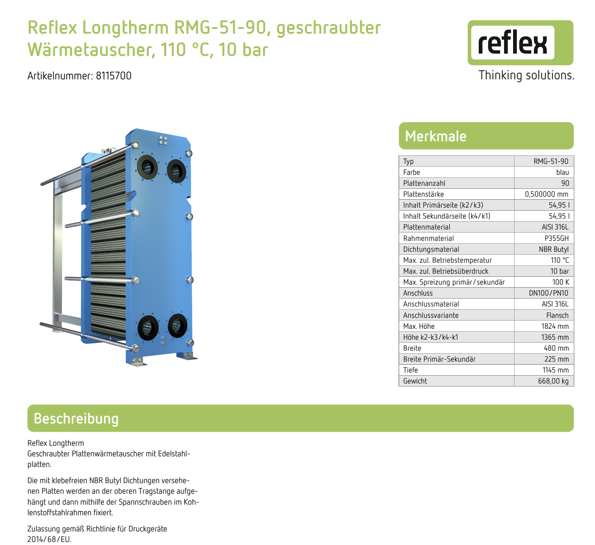
System | Quantum Air Chiller |  |  |  | pi | 3.1415926536 |  |  |  |  |  | Engie - Maßstab moderner Kälteerzeugung
Energy | Electricity |  |  |  |  |  |  |  |  |  |  | Die neue Generation luftgekühlter QUANTUM-Kältemaschinen
Cooled area | 297.1 |  |  |  |  |  |  |  |  |  |  |  | width | length | thickness
 |  |  |  |  |  |  |  |  |  |  |  | Frame | 0.077 |  | 0.010

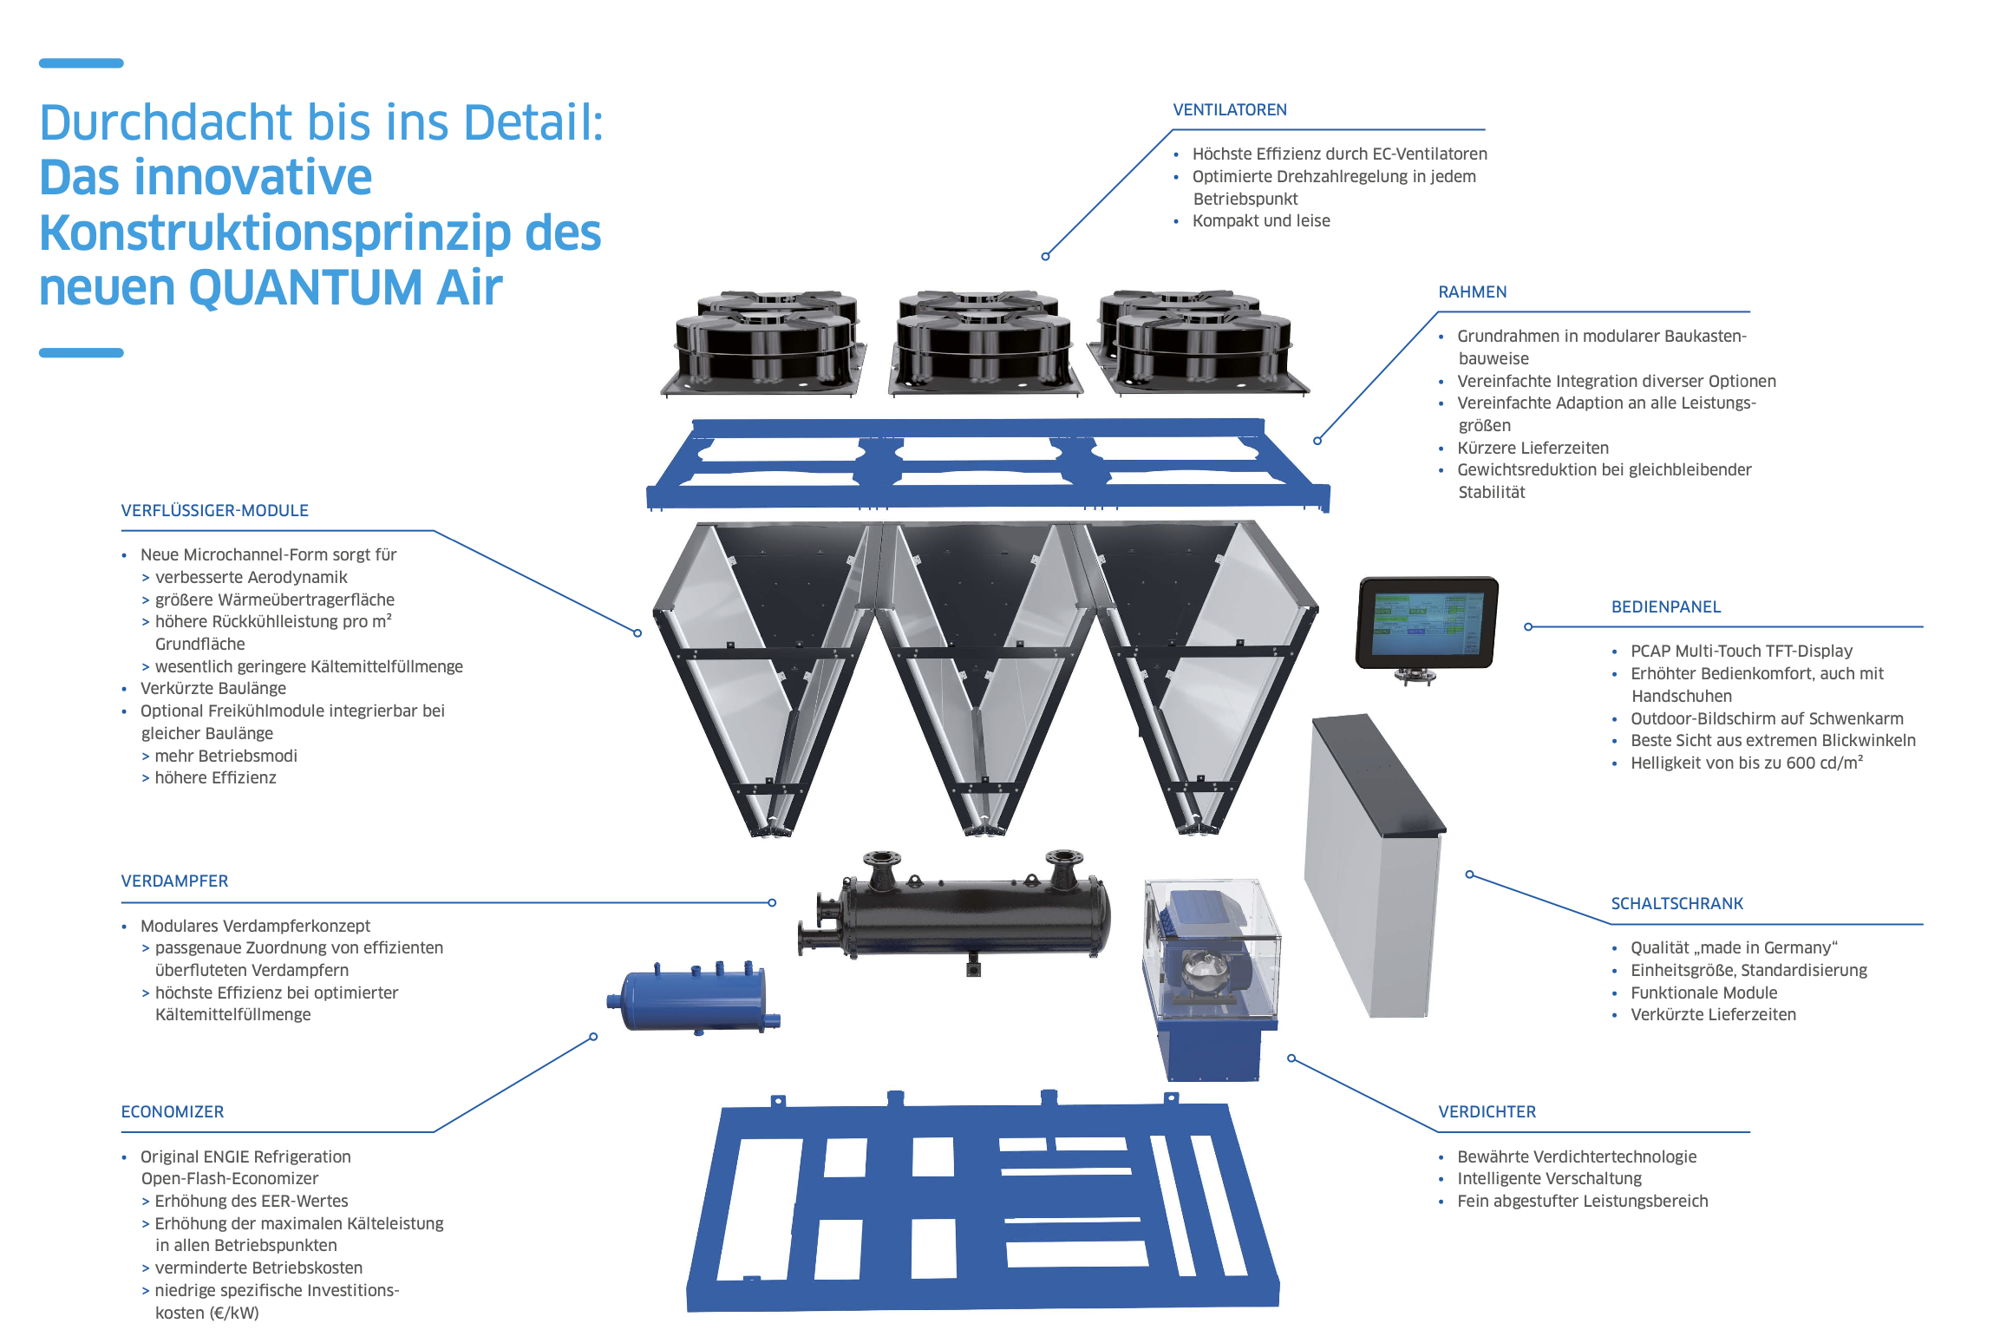
Composition of the System
 | Element | Material | Quantity | Amount | Unit | Width [m] | Length | Height [m] | Volume [m3] |  | Diameter [m] | Thickness | kg/m | kg/m3 | kg
Air Chiller | Ventilator | Steel | 10 | 10 | no |  |  |  |  |  | 0.92
 | Frame (upper) | Steel | 1 |  |  | 2.279 | 7.921 | 0.08
 | Frame (lower) | Steel | 1 |  |  | 2.279 | 7.921
 | Control Panel |  | 1
 | Electrical Cabinet | Aluminium | 1 |  |  | 0.3 | 2.04 | 1.07
 | Compressor |  |  |  |  | 0.52 |  | 1
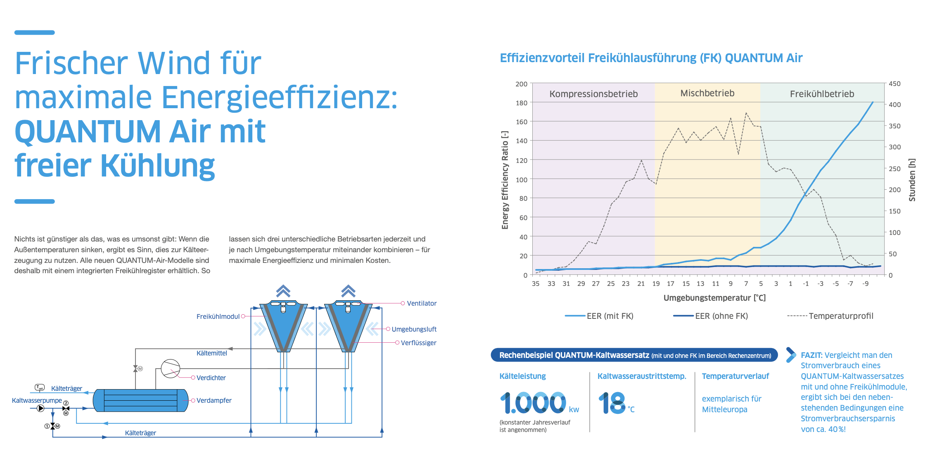
 | Economizer | Steel | 1
 | Shell and Tube evaporator | Steel | 1 |  |  |  | 3.5 |  |  |  | 0.5
 | Condenser-Modules (air cooled) | Steel | 7 |  |  | 2.23 | 1.05 | 1.16 |  |  | Triangle
 | Condenserlegs | Steel | 14
 | Refrigerant | R-1234ze |  | 245 | kg |  |  |  |  |  |  |  |  |  | 245.000
 | Betriebsgwicht (Total) |  |  |  |  |  |  |  |  |  |  |  |  |  | 5465.000
Pipes vertical | DN 150 | Steel |  | 48.8 | m |  |  |  | #REF! |  | 0.168 | 0.0032 | 13.01 |  | 634.888
Pipes horizontal | DN 150 | Steel |  | 32.12 | m |  |  |  |  |  | 0.168 | 0.0032 | 13.01 |  | 417.881
Heat Exchanger | Plate | Stainless Steel |  | 90 | no
 | Frame | Steel (P355GH)
 | Seal | Nitrile Butadiene Rubber
 | Total |  |  |  |  |  |  |  |  |  |  |  |  |  | 668.000
Fancoil | 60x60 |  | 26 | 24 | kg |  |  |  |  |  |  |  |  |  | 624.000
 | 84x84 |  | 18 | 48 | kg |  |  |  |  |  |  |  |  |  | 864.000
 | Element | Material | Length [m/m2] | Total Length | Section [m2] | Volume [m3] |  | Special | Diameter [m] | Thickness | kg/m | kg/m3 | kg
Cooling: Pipes | DN125 | C-Steel |  | 29.990 | 0.001 | 0.021 |  |  | 0.139 | 0.0032 | 10.72 |  | 321.493
 | DN100 | C-Steel |  | 16.940 | 0.000 | 0.006 |  |  | 0.108 | 0.002 | 5.23 |  | 88.596
 | DN80 | C-Steel |  | 39.060 | 0.000 | 0.011 |  |  | 0.0889 | 0.002 | 4.29 |  | 167.567
 | DN65 | C-Steel |  | 285.890 | 0.000 | 0.067 |  |  | 0.0761 | 0.002 | 3.65 |  | 1043.499
 | DN50 | C-Steel |  | 77.960 | 0.000 | 0.010 |  |  | 0.054 | 0.0015 | 1.94 |  | 151.242
 | DN40 | C-Steel |  | 160.534 | 0.000 | 0.016 |  |  | 0.042 | 0.0015 | 1.5 |  | 240.801
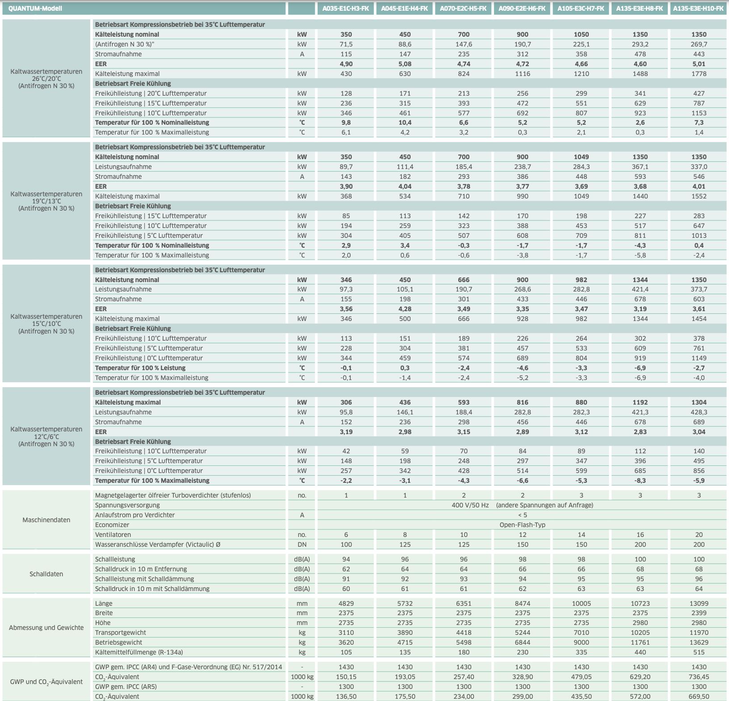
 | DN32 | C-Steel |  | 21.223 | 0.000 | 0.002 |  |  | 0.035 | 0.0015 | 1.24 |  | 26.317
 | DN25 | C-Steel |  | 42.563 | 0.000 | 0.003 |  |  | 0.028 | 0.0015 | 0.98 |  | 41.712
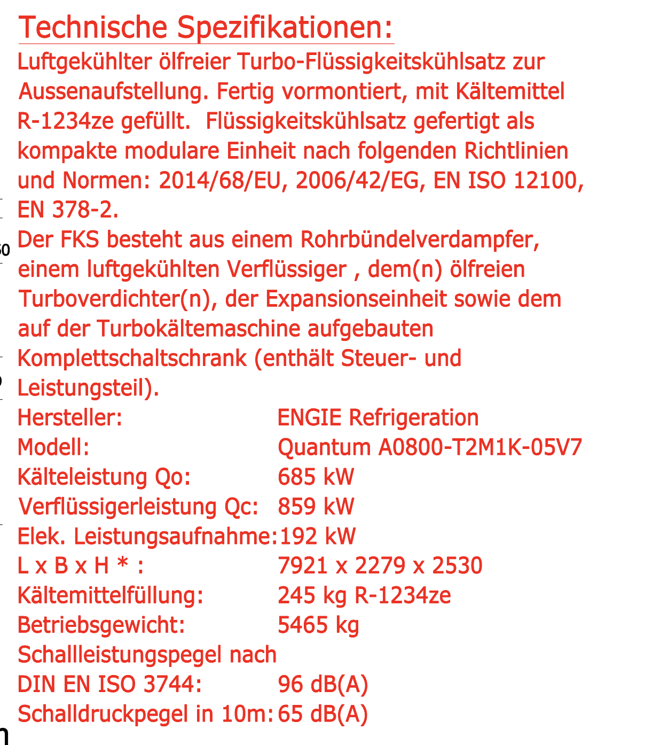
 | DN20 | C-Steel |  | 7.760 | 0.000 | 0.000 |  |  | 0.022 | 0.0015 | 0.76 |  | 5.898
 | DN15 | C-Steel |  | 0.000 | 0.000 | 0.000 |  |  | 0.018 | 0.0012 | 0.5 |  | 0.000
 | DN12 | C-Steel |  | 0.000 | 0.000 | 0.000 |  |  | 0.015 | 0.0012 | 0.41 |  | 0.000
Cooling: Pipe Insulation (shaft+floor) | DN125 | Armaflex / Kautschuck |  | 29.990 | 0.010 | 0.300 |  |  | 0.179 | 0.04 |  | 80 | 23.969
 | DN100 | Armaflex / Kautschuck |  | 16.940 | 0.008 | 0.136 |  |  | 0.148 | 0.04 |  | 80 | 10.899
 | DN80 | Armaflex / Kautschuck |  | 39.060 | 0.007 | 0.267 |  |  | 0.129 | 0.04 |  | 80 | 21.381
 | DN65 | Armaflex / Kautschuck |  | 285.890 | 0.006 | 1.726 |  |  | 0.116 | 0.04 |  | 80 | 138.100
 | DN50 | Armaflex / Kautschuck |  | 77.960 | 0.003 | 0.253 |  |  | 0.084 | 0.03 |  | 80 | 20.279
 | DN40 | Armaflex / Kautschuck |  | 160.534 | 0.003 | 0.431 |  |  | 0.072 | 0.03 |  | 80 | 34.496
 | DN32 | Armaflex / Kautschuck |  | 21.223 | 0.002 | 0.050 |  |  | 0.065 | 0.03 |  | 80 | 4.000
 | DN25 | Armaflex / Kautschuck |  | 42.563 | 0.002 | 0.068 |  |  | 0.053 | 0.025 |  | 80 | 5.415
 | DN20 | Armaflex / Kautschuck |  | 7.760 | 0.001 | 0.011 |  |  | 0.047 | 0.025 |  | 80 | 0.841
 | DN15 | Armaflex / Kautschuck |  | 0.000 | 0.001 | 0.000 |  |  | 0.043 | 0.025 |  | 80 | 0.000
 | DN12 | Armaflex / Kautschuck |  | 0.000 | 0.001 | 0.000 |  |  | 0.040 | 0.025 |  | 80 | 0.000

LCA of Cooling
 | Material | kgCO2eq | kg
Air Chiller | Steel/Aluminium | 1797.44 | 5465.000
 | Refrigerant | 4313.47 | 245
 | Steel (Pipes) | 5380.70 | 1052.769
Cooling: Pipes | C-Steel | 10667.291582 | 2087.124
Cooling: Insulation Pipes | Armaflex | 724.45119716 | 259.381
Heat Exchanger | Steel | 1442.08 | 668.000
Fancoil | steel | 3212.29 | 1488.000

Total |  | 27537.73 | 11265.27

Ventilation
System | AL-KO AT4 |  |  |  |  |  | pi | 3.1415926536 |  |  | https://alko-airtechnology.com/en/product/al-ko-the-at4-series-your-individual-ventilation-devices/
Energy | Electricity
Room | Openplan Office
Roomarea | 297.1

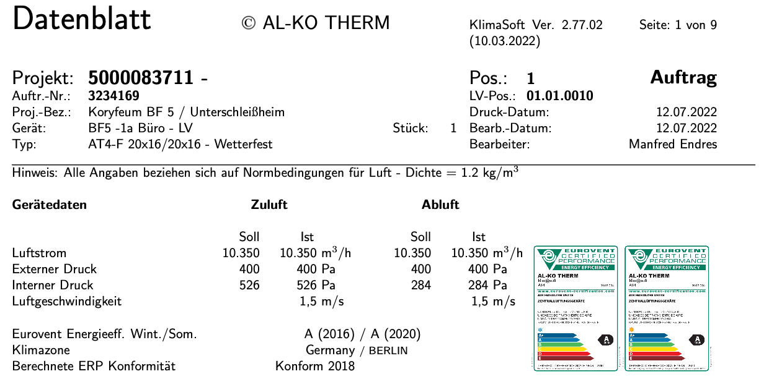
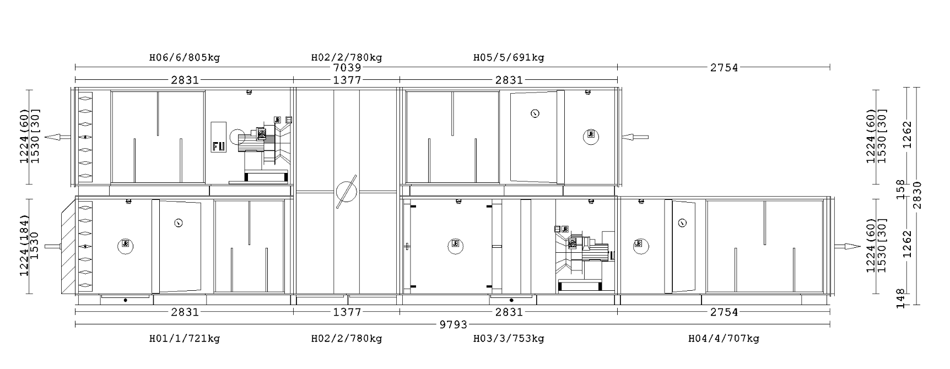
Composition of the System
 | Element | Material | Width | Height | Length | Quantity | Thickness | Volume total [m3] | kg/m3 | kg
AL-KO | BF5 - 1a - Büro - LV | Steel |  | 2.83 | 9.793 |  |  |  |  | 805
 |  |  |  |  |  |  |  |  |  | 780
 |  |  |  |  |  |  |  |  |  | 691
 |  |  |  |  |  |  |  |  |  | 721
 |  |  |  |  |  |  |  |  |  | 780
 |  |  |  |  |  |  |  |  |  | 753
 |  |  |  |  |  |  |  |  |  | 707
 | BF5 - 1b Büro |  |  |  |  |  |  |  |  | 944
 |  |  |  |  |  |  |  |  |  | 998
 |  |  |  |  |  |  |  |  |  | 1193
 |  |  |  |  |  |  |  |  |  | 687
 |  |  |  |  |  |  |  |  |  | 849
 |  |  |  |  |  |  |  |  |  | 802
 |  |  |  |  |  |  |  |  |  | 998
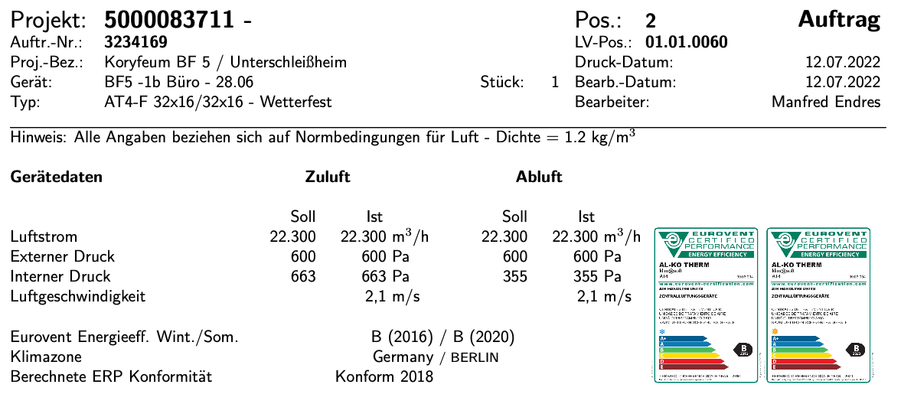
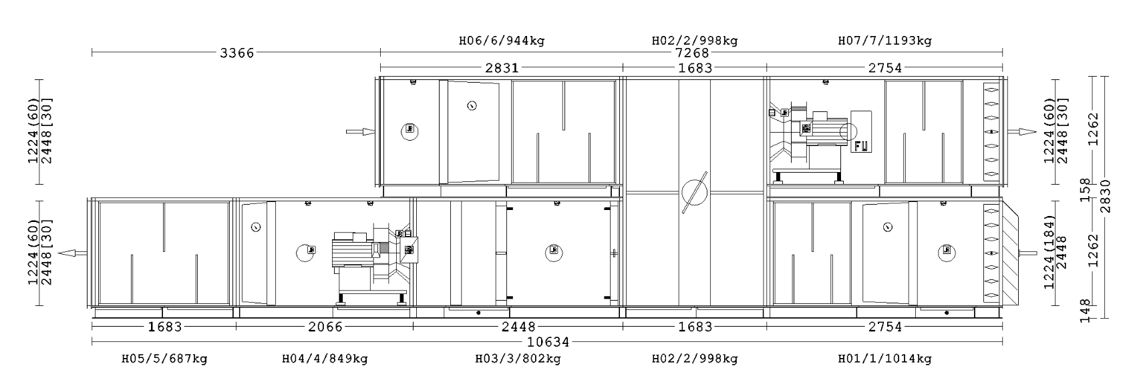
 |  |  |  |  |  |  |  |  |  | 1014
 | BF5 - 1.1 Nebenräume |  |  |  |  |  |  |  |  | 395
 |  |  |  |  |  |  |  |  |  | 330
 |  |  |  |  |  |  |  |  |  | 313
 |  |  |  |  |  |  |  |  |  | 417
 |  |  |  |  |  |  |  |  |  | 330
 |  |  |  |  |  |  |  |  |  | 512
 | BF5 - 2.0 Büro Ost - 1 |  |  |  |  |  |  |  |  | 1160
 |  |  |  |  |  |  |  |  |  | 998
 |  |  |  |  |  |  |  |  |  | 944
 |  |  |  |  |  |  |  |  |  | 1014
 |  |  |  |  |  |  |  |  |  | 998
 |  |  |  |  |  |  |  |  |  | 770
 |  |  |  |  |  |  |  |  |  | 808
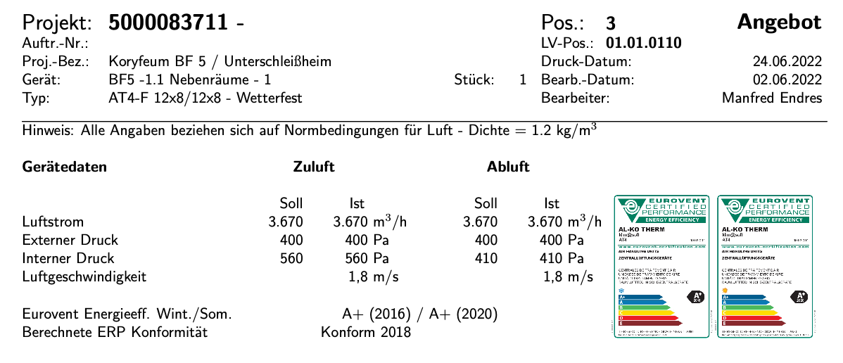
 |  |  |  |  |  |  |  |  |  | 687
 | BF5 -2.1 WC Ost-1 |  |  |  |  |  |  |  |  | 205
 |  |  |  |  |  |  |  |  |  | 275
 |  |  |  |  |  |  |  |  |  | 290
 |  |  |  |  |  |  |  |  |  | 394
 |  |  |  |  |  |  |  |  |  | 275
 |  |  |  |  |  |  |  |  |  | 305
 | Total |  |  |  |  |  |  |  |  | 24142.000

 |  |  | 0.35 | 0.37 | 0.38 | 2
Ducts Roof |  | Steel | 1.66 | 1.33 | 3 |  | 0.0015 | 0.019 | 8000 | 148.651
 |  | Steel | 1.8 | 1.2 | 13.4 |  | 0.0015 | 0.055 | 8000 | 437.674
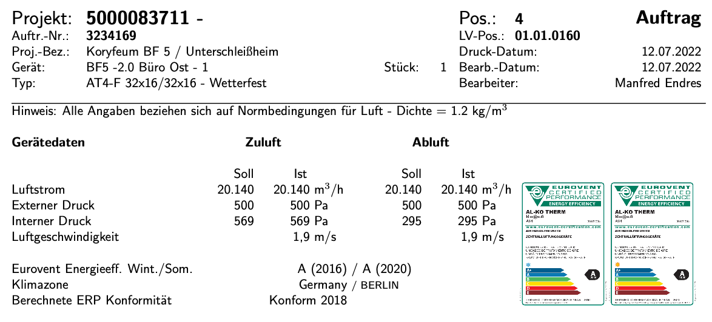

 |  | Steel | 1 | 0.5 | 57.1 |  | 0.0013 | 0.076 | 8000 | 604.213
 |  | Steel | 0.7 | 1.56 | 54.88 |  | 0.0012 | 0.208 | 8000 | 1664.660
 |  | Steel | 0.5 | 0.5 | 39.86 |  | 0.0011 | 0.044 | 8000 | 355.149
 |  | Steel | 0.5 | 0.2 | 165.64 |  | 0.0011 | 0.073 | 8000 | 584.805

Ducts horizontal |  | Steel | 0.55 | 0.35 | 13.52 |  | 0.0011 | 0.011 | 8000 | 86.688
 |  | Steel | 0.55 | 0.3 | 8.60 |  | 0.0011 | 0.006 | 8000 | 48.310
 |  | Steel | 0.55 | 0.15 | 3.41 |  | 0.0011 | 0.001 | 8000 | 10.444
 |  | Steel | 0.5 | 0.3 | 43.06 |  | 0.0011 | 0.029 | 8000 | 230.004
 |  | Steel | 0.5 | 0.25 | 71.47 |  | 0.0011 | 0.040 | 8000 | 316.641
 |  | Steel | 0.5 | 0.15 | 46.80 |  | 0.0011 | 0.016 | 8000 | 124.857
 |  | Steel | 0.4 | 0.3 | 77.58 |  | 0.0011 | 0.051 | 8000 | 411.720
 |  | Steel | 0.4 | 0.15 | 121.56 |  | 0.001 | 0.037 | 8000 | 292.706
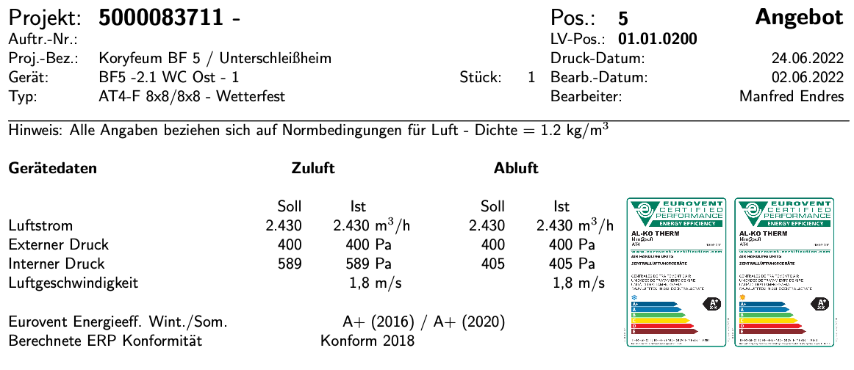
 |  | Steel | 0.35 | 0.15 | 58.70 |  | 0.001 | 0.018 | 8000 | 141.712
 |  | Steel | 0.3 | 0.3 | 14.93 |  | 0.001 | 0.009 | 8000 | 73.102
 |  | Steel | 0.3 | 0.25 | 45.44 |  | 0.001 | 0.023 | 8000 | 182.968
 |  | Steel | 0.3 | 0.2 | 45.34 |  | 0.001 | 0.018 | 8000 | 146.028
 |  | Steel | 0.3 | 0.15 | 149.86 |  | 0.001 | 0.045 | 8000 | 360.372
 |  | Steel | 0.25 | 0.25 | 12.33 |  | 0.001 | 0.006 | 8000 | 50.331 | 0.0008
 |  | Steel | 0.25 | 0.15 | 140.28 |  | 0.001 | 0.042 | 8000 | 337.270 | 0.0009
 |  | Steel | 0.2 | 0.2 | 74.87 |  | 0.001 | 0.030 | 8000 | 240.232 | 0.001
 |  | Steel | 0.25 | 0 | 548.95 |  | 0.0009 | 0.194 | 8000 | 1549.333 | 0.0011
 |  | Steel | 0.2 | 0 | 408.83 |  | 0.0009 | 0.115 | 8000 | 922.679 | 0.0012
 |  | Steel | 0.16 | 0 | 618.31 |  | 0.0008 | 0.124 | 8000 | 992.061 | 0.0013
 |  | Steel | 0.125 | 0 | 2884.50 |  | 0.0008 | 0.452 | 8000 | 3613.175 | 0.0014
 |  | Steel | 0.1 | 0 | 295.44 |  | 0.0008 | 0.037 | 8000 | 295.821 | 0.0015
Ducts vertical |  | Steel | 1.1 | 0.55 | 12.01 |  | 0.0013 | 0.019 | 8000 | 149.949
 |  | Steel | 1 | 0.5 | 42.4 |  | 0.0013 | 0.056 | 8000 | 451.333
 |  | Steel | 0.9 | 0.55 | 7.2 |  | 0.0012 | 0.011 | 8000 | 85.511
 |  | Steel | 0.8 | 0.5 | 9.74 |  | 0.0012 | 0.013 | 8000 | 101.161
 |  | Steel | 0.7 | 0.5 | 32.24 |  | 0.0012 | 0.040 | 8000 | 316.201
 |  | Steel | 0.6 | 0.55 | 7.2 |  | 0.0011 | 0.009 | 8000 | 75.483
 |  | Steel | 0.6 | 0.5 | 15.1 |  | 0.0011 | 0.017 | 8000 | 138.141
 |  | Steel | 0.5 | 0.5 | 16.28 |  | 0.0011 | 0.018 | 8000 | 147.645
 |  | Steel | 0.5 | 0.2 | 61.76 |  | 0.0011 | 0.027 | 8000 | 219.147
 |  | Steel | 0.4 | 0.5 | 16.8 |  | 0.0011 | 0.019 | 8000 | 151.341
 |  | Steel | 0.4 | 0.4 | 6.76 |  | 0.001 | 0.006 | 8000 | 45.811
 |  | Steel | 0.4 | 0.2 | 42.93 |  | 0.001 | 0.017 | 8000 | 138.650
 |  | Steel | 0.15 | 0.25 | 10.6 |  | 0.001 | 0.005 | 8000 | 42.992
 |  | Steel | 0.2 | 0.2 | 20.8 |  | 0.001 | 0.008 | 8000 | 67.194
 |  | Steel | 0.2 | 0 | 35.46 |  | 0.0009 | 0.010 | 8000 | 80.028
 |  | Steel | 0.16 | 0 | 7.2 |  | 0.0008 | 0.001 | 8000 | 11.552
 |  | Steel | 0.125 | 0 | 45.52 |  | 0.0008 | 0.007 | 8000 | 57.019
Room valve | Office | Steel panel | 0.3 |  |  | 692.48 |  |  | 4.6 | 3185.408
 | Bathroom | Steel panel | 0.1 |  |  | 183.94 |  |  | 0.61 | 112.203

LCA of Cooling
 | Material | kgCO2eq
AL-KO | Steel | 52117.7496 | 24142.000
Ducts | Steel | 35621.846996 | 16500.763
Valve | Steel | 6876.6587904 | 3185.408
Valve | Polyamid | 957.218 | 112.203

Total |  | 95573.473812 | 43940.374322

Worksheet_Pipes
UG - Horizontal (to the shaft) |  |  |  |  |  |  |  |  |  |  |  |  |  |  | Total of all pipes together |  |  | Total of all HEATING pipes together |  |  | Total of all COOLING pipes together
Part | Pipe | Width | Length |  |  |  |  |  |  |  |  |  |  |  | Pipe | Total |  | Pipe | Total |  | Pipe | Total
connection to distributor | DN65 |  | 1.59 |  |  |  |  |  |  |  |  |  |  |  | DN125 | 64.41 |  | DN125 | 34.42 |  | DN125 | 29.99
 |  |  |  |  |  |  |  |  |  |  |  |  |  |  | DN100 | 188.57 |  | DN100 | 171.63 |  | DN100 | 16.94
UG - Horizontal (to the shaft) |  |  |  |  |  | Alle |  |  |  |  |  |  |  |  | DN80 | 69.03 |  | DN80 | 29.97 |  | DN80 | 39.06
Part | Pipe | Width | Length |  |  | Pipe | Total |  |  |  |  |  |  |  | DN65 | 649.75 |  | DN65 | 362.27 |  | DN65 | 285.89
Heizungsvorlauf | DN100 |  | 59.75 |  |  | DN125 | 64.41 |  |  |  |  |  |  |  | DN50 | 331.73 |  | DN50 | 253.77 |  | DN50 | 77.96
 | DN65 |  | 15.65 |  |  | DN100 | 188.57 |  |  |  |  |  |  |  | DN40 | 419.374 |  | DN40 | 258.84 |  | DN40 | 160.534
 | DN65 |  | 10.29 |  |  | DN80 | 13.09 |  |  |  |  |  |  |  | DN32 | 181.553 |  | DN32 | 160.33 |  | DN32 | 21.223
 | DN40 |  | 40.9 |  |  | DN65 | 406.52 |  |  |  |  |  |  |  | DN25 | 239.263 |  | DN25 | 196.7 |  | DN25 | 42.563
 | DN40 |  | 40.7 |  |  | DN50 | 43.27 |  |  |  |  |  |  |  | DN20 | 181.5 |  | DN20 | 173.74 |  | DN20 | 7.76
 | DN32 |  | 2.16 |  |  | DN40 | 167.28 |  |  |  |  |  |  |  | DN15 | 166.715 |  | DN15 | 166.715 |  | DN15 | 0
 | DN32 |  | 30.02 |  |  | DN32 | 63.31 |  |  |  |  |  |  |  | DN12 | 497.672 |  | DN12 | 497.672 |  | DN12 | 0
 | DN25 |  | 12.98 |  |  | DN25 | 26.905
 | DN12 |  | 50.71 |  |  | DN20 | 0
 |  |  |  |  |  | DN15 | 0
Heizungsrücklauf | DN100 |  | 58.13 |  |  | DN12 | 98.91
 | DN65 |  | 15.74 |  |  | DN10 | 0
 | DN65 |  | 9.73
 | DN40 |  | 29.58
 | DN40 |  | 15.7
 | DN40 |  | 40.4
 | DN32 |  | 31.13
 | DN25 |  | 13.925
 | DN12 |  | 48.2 |  |  | Heat
 |  |  |  |  |  | Pipe | Total
Betonkern Vorlauf | DN125 |  | 17.6 |  |  | DN125 | 34.42
 | DN100 |  | 26.7 |  |  | DN100 | 171.63
 | DN80 |  | 8.4 |  |  | DN80 | 13.09
 | DN65 |  | 16.59 |  |  | DN65 | 221.77
 | DN65 |  | 36.71 |  |  | DN50 | 27.95
 | DN65 |  | 28 |  |  | DN40 | 167.28
 | DN50 |  | 14 |  |  | DN32 | 63.31
 |  |  |  |  |  | DN25 | 26.905
BTK Rücklauf | DN125 |  | 16.82 |  |  | DN20 | 0
 | DN100 |  | 27.05 |  |  | DN15 | 0
 | DN80 |  | 4.69 |  |  | DN12 | 98.91
 | DN65 |  | 26.5
 | DN65 |  | 16.5
 | DN65 |  | 46.06 |  |  | Cooling
 | DN50 |  | 13.95 |  |  | Pipe | Total
 |  |  |  |  |  | DN125 | 29.99
Kälte Vorlauf | DN125 |  | 5.71 |  |  | DN100 | 16.94
 | DN125 |  | 9.78 |  |  | DN80 | 0
 | DN100 |  | 8.34 |  |  | DN65 | 183.16
 | DN65 |  | 25.74 |  |  | DN50 | 15.32
 | DN65 |  | 63.63 |  |  | DN40 | 0
 | DN50 |  | 7.29 |  |  | DN32 | 0
 |  |  |  |  |  | DN25 | 0
Kälte Rücklauf | DN125 |  | 4.7 |  |  | DN20 | 0
 | DN125 |  | 9.8 |  |  | DN15 | 0
 | DN100 |  | 8.6 |  |  | DN12 | 0
 | DN65 |  | 93.79
 | DN50 |  | 8.03

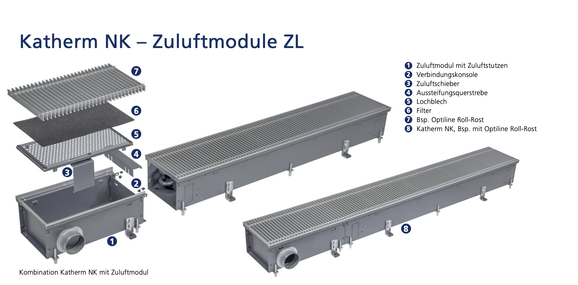
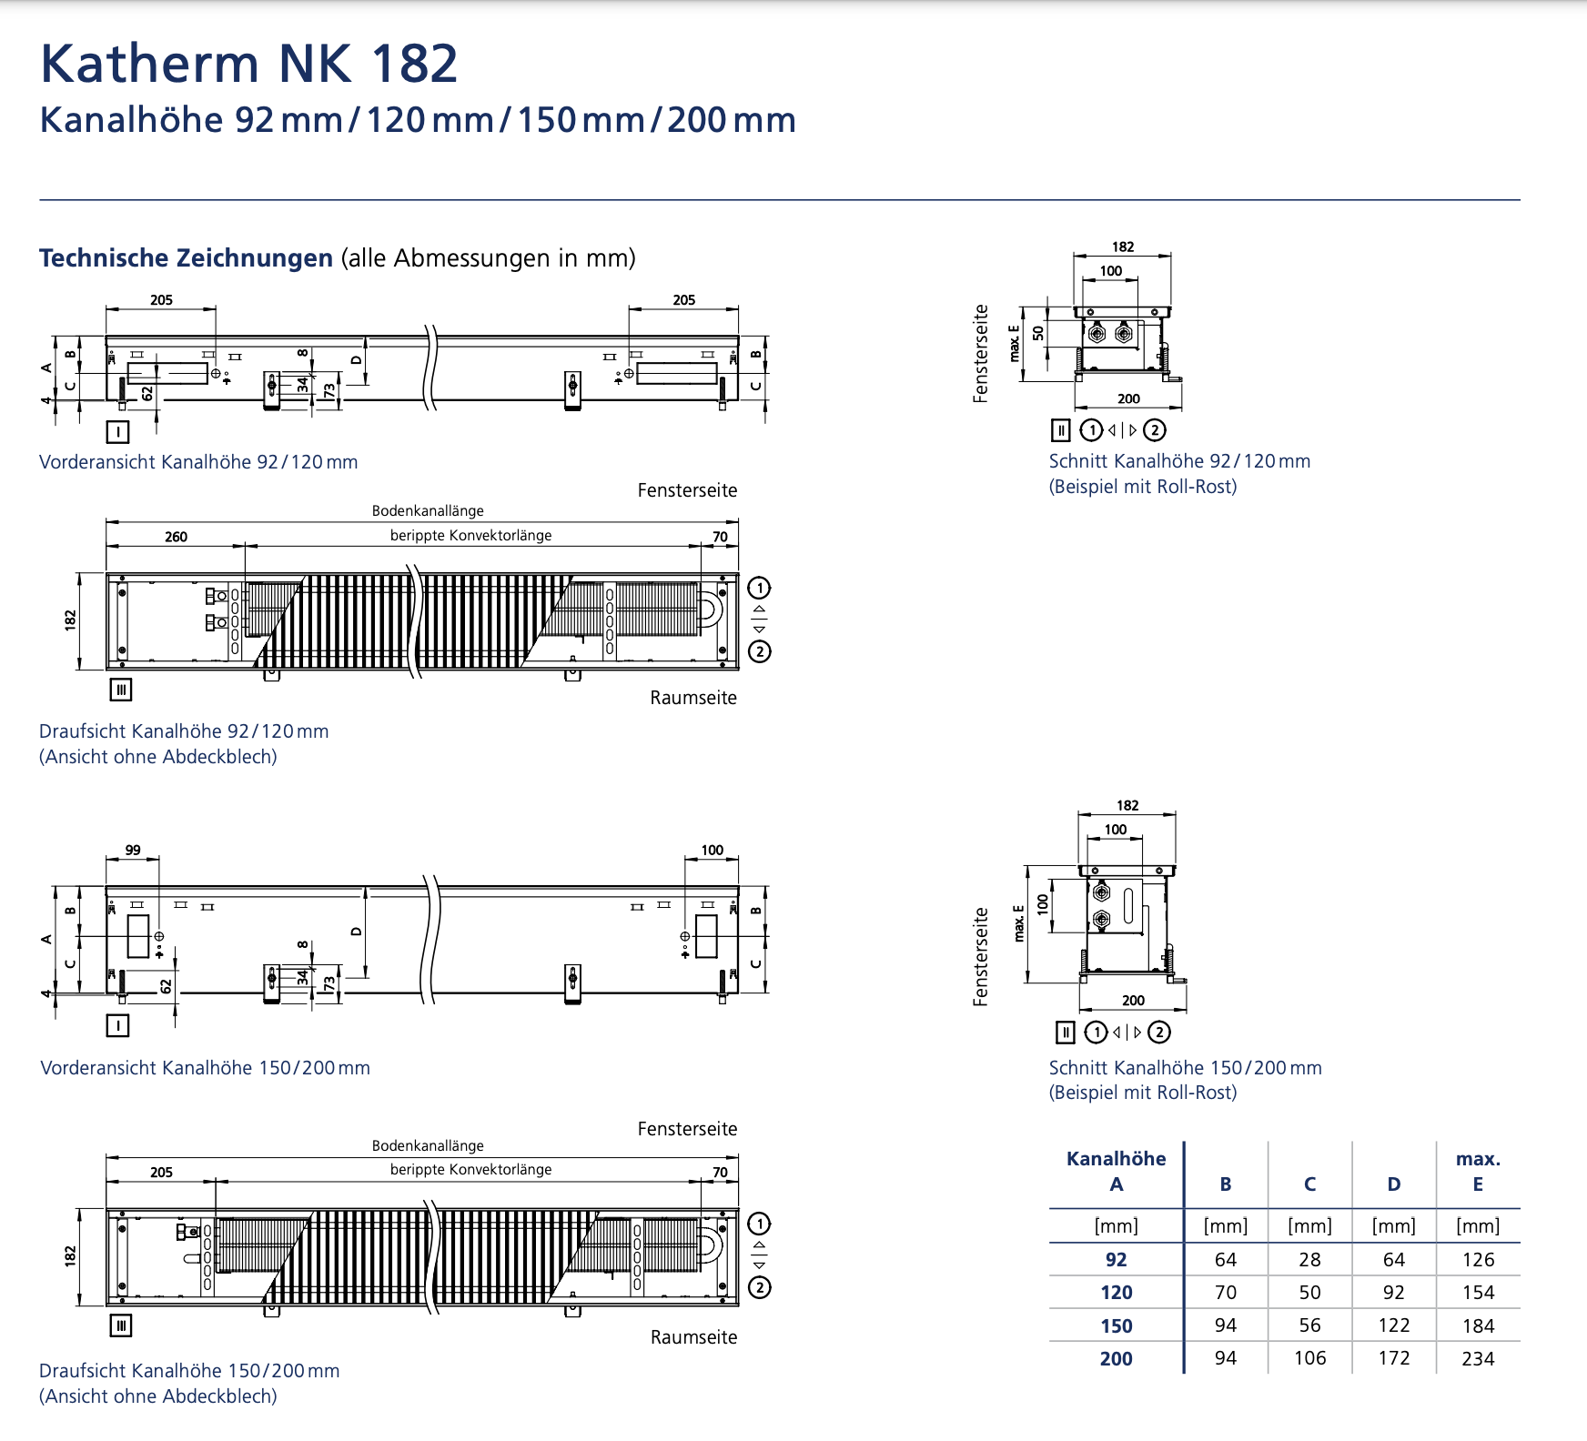
EG Horizontal, Heating with Convectors |  |  |  |  |  |  |  |  |  |  |  |  |  |  |  | EG - Convectors
Part | Pipe | Width | Length | one way |  | Pipe | Total |  |  |  |  |  |  |  |  | Part | Pipe | Width | Length | Depth | Thickness | Quantity | Bodenwanne Volume | Roll-up Volume | Perforated plate Volume | Filter | Convector
Shaft O3 |  |  |  |  |  | DN125 | 0 |  |  |  |  |  |  |  |  | 1.45 Katherm |  | 0.15 | 4.8 | 0.3 |  | 17 | 0.0765 | 0.01224 | 0.00052275 | 0.00156825 | 0.3808
Shaft - Conv | DN25 |  | 16.44 | 8.22 |  | DN100 | 0 |  |  |  |  |  |  |  |  | 1.45 Katherm |  | 0.15 | 4.6 | 0.3 |  | 2 | 0.0087 | 0.00138 | 0.0000615 | 0.0001845 | 0.0428
Vorlauf | DN12 |  | 10.52 |  |  | DN80 | 0 |  |  |  |  |  |  |  |  | 1.45 Katherm |  | 0.15 | 4.4 | 0.3 |  | 1 | 0.0042 | 0.00066 | 0.00003075 | 0.00009225 | 0.0204
Rücklauf | DN12 |  | 10.27 |  |  | DN65 | 0 |  |  |  |  |  |  |  |  | 1.45 Katherm |  | 0.15 | 3.8 | 0.3 |  | 2 | 0.0075 | 0.00114 | 0.0000615 | 0.0001845 | 0.0348
Vorlauf | DN20 |  | 14.46 |  |  | DN50 | 0 |  |  |  |  |  |  |  |  | 1.45 Katherm |  | 0.15 | 3.6 | 0.3 |  | 7 | 0.0252 | 0.00378 | 0.00021525 | 0.00064575 | 0.1148
Rücklauf | DN20 |  | 14.22 |  |  | DN40 | 0 |  |  |  |  |  |  |  |  | 1.45 Katherm |  | 0.15 | 3.4 | 0.3 |  | 10 | 0.0345 | 0.0051 | 0.0003075 | 0.0009225 | 0.154
Vorlauf | DN15 |  | 8.84 |  |  | DN32 | 0 |  |  |  |  |  |  |  |  | 1.45 Katherm |  | 0.15 | 3.2 | 0.3 |  | 2 | 0.0066 | 0.00096 | 0.0000615 | 0.0001845 | 0.0288
Rücklauf | DN15 |  | 8.57 |  |  | DN25 | 77.86 |  |  |  |  |  |  |  |  | 1.45 Katherm |  | 0.15 | 3 | 0.3 |  | 6 | 0.0189 | 0.0027 | 0.0001845 | 0.0005535 | 0.0804
Vorlauf | DN12 |  | 13.57 |  |  | DN20 | 85.82 |  |  |  |  |  |  |  |  | 1.45 Katherm |  | 0.15 | 2.8 | 0.3 |  | 7 | 0.021 | 0.00294 | 0.00021525 | 0.00064575 | 0.0868
Rücklauf | DN12 |  | 13.57 |  |  | DN15 | 155.02 |  |  |  |  |  |  |  |  | 1.45 Katherm |  | 0.15 | 2.4 | 0.3 |  | 1 | 0.0027 | 0.00036 | 0.00003075 | 0.00009225 | 0.0104
Vorlauf (to Convector) | DN12 |  | 7.65 | 0.85 |  | DN12 | 383.122 |  |  |  |  |  |  |  |  | 1.45 Katherm |  | 0.15 | 2.2 | 0.3 |  | 1 | 0.00255 | 0.00033 | 0.00003075 | 0.00009225 | 0.0094
Rücklauf (to Convector) | DN12 |  | 9 | 1 |  |  |  |  |  |  |  |  |  |  |  |  |  |  |  |  | Total | 56 | 0.20835 | 0.03159 | 0.001722 | 0.005166 | 0.9634
Vorlauf (to Convector) | DN12 |  | 1.17 | 0.39
Rücklauf (to Convector) | DN12 |  | 1.62 | 0.54 |  |  |  |  |  |  |  |  |  |  |  | Bodenwanne | galvanized sheet steel |  |  |  | 0.001
 |  |  |  |  |  |  |  |  |  |  |  |  |  |  |  | Roll-up Grille | Aluminium |  |  |  | 0.002
Shaft R3 |  |  |  |  |  |  |  |  |  |  |  |  |  |  |  | Lochblech | Steel |  | 0.205 |  | 0.001
Shaft - Conv | DN20 |  | 7.78 |  |  |  |  |  |  |  |  |  |  |  |  | Filter | synthetic material |  | 0.205 |  | 0.003
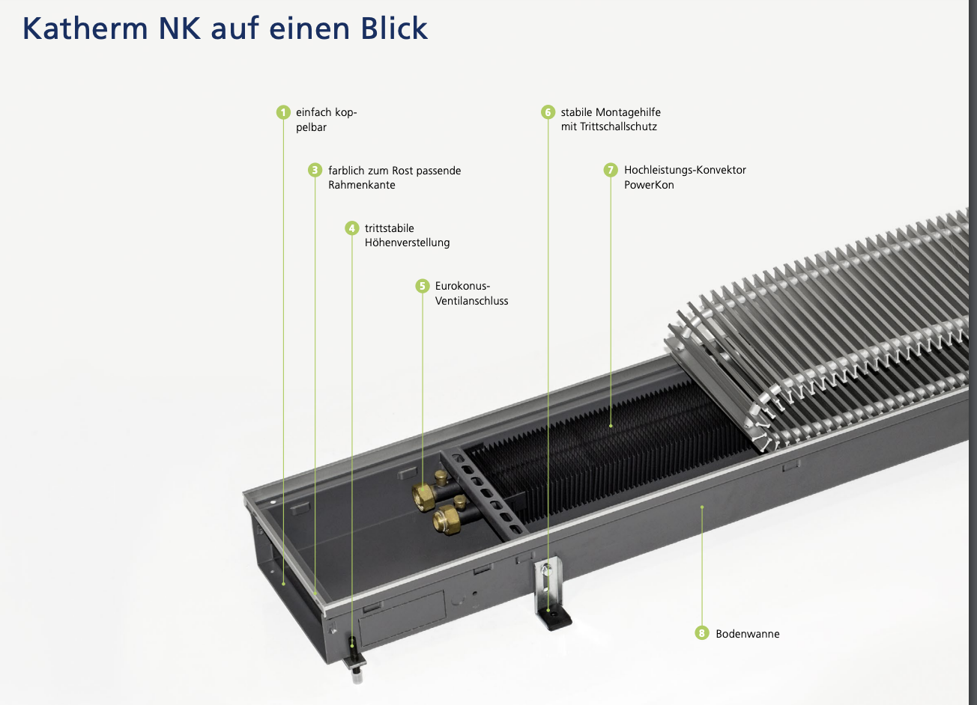
Vor/Rücklauf | DN15 |  | 60.66 | 30.33 |  |  |  |  |  |  |  |  |  |  |  | High Performance Convector | Copper/Aluminium Combination | 0.1 |  | 0.05
 | DN12 |  | 54.8 | 27.4
 | DN12 |  | 34.78 | 17.39
 | DN12 |  | 18.692 | 9.346
to Convector | DN12 |  | 4.8 | 0.8
 | DN12 |  | 3.9 | 0.65
 | DN12 |  | 0.8 | 0.4
 | DN12 |  | 0.3 | 0.15 |  |  |  |  |  |  |  |  |  |  |  | EG - Radiator
 |  |  |  |  |  |  |  |  |  |  |  |  |  |  |  | Zehnder Excelsior |  | 1.8 | 0.49 | 0.16 |  | 2
Shaft T3 |  |  |  |  |  |  |  |  |  |  |  |  |  |  |  | Zehnder Excelsior |  | 2 | 0.8 | 0.16 |  | 2
Shaft - Conv | included below |  |  |  |  |  |  |  |  |  |  |  |  |  |  | Zehnder Excelsior |  | 2 | 0.24 | 0.95 |  | 2
Vor/Rücklauf | DN25 |  | 17.86 | 8.93
 | DN12 |  | 23.22 | 11.61
 | DN25 |  | 24.2 | 12.1
 | DN20 |  | 26.36 | 13.18
 | DN15 |  | 24.24 | 12.12
 | DN12 |  | 27.94 | 13.97
to Convector | DN12 |  | 10.2 | 0.85
 | DN12 |  | 12 | 1
 | DN12 |  | 5.6 | 1.4
 | DN12 |  | 5 | 1.25

Shaft 09
Shaft - Conv | DN15 |  | 15.63
Vor/Rücklauf | DN12 |  | 16.32 | 8.16
 | DN15 |  | 10.6 | 5.3
 | DN12 |  | 8.42 | 4.21
to Convector | DN12 |  | 4 | 1
 | DN12 |  | 3.4 | 0.85
 | DN12 |  | 1.2 | 0.6
 | DN12 |  | 0.8 | 0.4

Shaft T10
Shaft - Conv | DN25 |  | 19.36
Vor/Rücklauf | DN12 |  | 25.36 | 12.68
 | Dn20 |  | 23 | 11.5
 | DN15 |  | 26.48 | 13.24
 | DN12 |  | 23.96 | 11.98
to Convector | DN12 |  | 4.6 | 1.15
 | DN12 |  | 4 | 1
 | DN12 |  | 5.6 | 1.4
 | DN12 |  | 4.96 | 1.24
 | DN12 |  | 6 | 1
 | DN12 |  | 5.1 | 0.85

Shafts Vertical - Vorlauf |  |  |  |  |  |  |  | Shafts Vertical - Rücklauf |  |  |  |  |  |  |  |  |  | Shafts Vertical - BTK Vorlauf |  |  |  |  |  |  |  |  |  | Shafts Vertical - BTK Rücklauf |  |  |  |  |  |  |  | Shafts Vertical - Kälte Vorlauf |  |  |  |  |  |  |  | Shafts Vertical - Kälte Rücklauf |  |  |  |  |  |  |  | Total of all pipes in shafts
Part | Pipe | Width | Length | Depth | Thickness | Pipe | Total | Part | Pipe | Width | Length | Depth | Thickness | Pipe | Total |  |  | Part | Pipe | Width | Length | Depth | Thickness | Pipe | Total |  |  | Part | Pipe | Width | Length | Depth | Thickness | Pipe | Total | Part | Pipe | Width | Length | Depth | Thickness | Pipe | Total | Part | Pipe | Width | Length | Depth | Thickness | Pipe | Total | Pipe | Total
Shaft O9 |  |  |  |  |  | DN125 | 0 | Shaft O9 |  |  |  |  |  | DN125 | 0 |  |  | Shaft O9 |  |  |  |  |  | DN125 | 0 |  |  | Shaft O9 |  |  |  |  |  | DN125 | 0 | Shaft O9 |  |  |  |  |  | DN125 | 0 | Shaft O9 |  |  |  |  |  | DN125 | 0 | DN125 | 0
 | DN32 |  | 0.51 |  |  | DN100 | 0 |  | DN32 |  | 0.51 |  |  | DN100 | 0 |  |  |  | DN65 |  | 0.51 |  |  | DN100 | 0 |  |  |  | DN65 |  | 0.51 |  |  | DN100 | 0 |  | DN65 |  | 0.51 |  |  | DN100 | 0 |  | DN65 |  | 0.51 |  |  | DN100 | 0 | DN100 | 0
 | DN32 |  | 7.94 |  |  | DN80 | 0 |  | DN32 |  | 7.94 |  |  | DN80 | 0 |  |  |  | DN65 |  | 7.94 |  |  | DN80 | 8.44 |  |  |  | DN65 |  | 7.94 |  |  | DN80 | 8.44 |  | DN65 |  | 7.94 |  |  | DN80 | 19.53 |  | DN65 |  | 7.94 |  |  | DN80 | 19.53 | DN80 | 55.94
 | DN25 |  | 3.6 |  |  | DN65 | 19.53 |  | DN25 |  | 3.6 |  |  | DN65 | 19.53 |  |  |  | DN65 |  | 3.6 |  |  | DN65 | 36.41 |  |  |  | DN65 |  | 3.6 |  |  | DN65 | 36.41 |  | DN50 |  | 3.6 |  |  | DN65 | 49.19 |  | DN50 |  | 3.6 |  |  | DN65 | 49.19 | DN65 | 210.26
 | DN25 |  | 3.6 |  |  | DN50 | 0 |  | DN25 |  | 3.6 |  |  | DN50 | 0 |  |  |  | DN50 |  | 3.6 |  |  | DN50 | 51.11 |  |  |  | DN50 |  | 3.6 |  |  | DN50 | 51.11 |  | DN50 |  | 3.6 |  |  | DN50 | 26.97 |  | DN50 |  | 3.6 |  |  | DN50 | 26.97 | DN50 | 156.16
 | DN20 |  | 3.23 |  |  | DN40 | 8.94 |  | DN20 |  | 3.23 |  |  | DN40 | 8.94 |  |  |  | DN50 |  | 3.23 |  |  | DN40 | 18.6 |  |  |  | DN50 |  | 3.23 |  |  | DN40 | 18.6 |  | DN40 |  | 3.23 |  |  | DN40 | 14.95 |  | DN40 |  | 3.23 |  |  | DN40 | 14.95 | DN40 | 84.98
 | DN20 |  | 0.65 |  |  | DN32 | 24.6 |  | DN20 |  | 0.65 |  |  | DN32 | 24.6 |  |  |  | DN50 |  | 0.65 |  |  | DN32 | 7.82 |  |  |  | DN50 |  | 0.65 |  |  | DN32 | 7.82 |  | DN40 |  | 0.65 |  |  | DN32 | 0 |  | DN40 |  | 0.65 |  |  | DN32 | 0 | DN32 | 64.84
Shaft T10 |  |  |  |  |  | DN25 | 30.28 | Shaft T10 |  |  |  |  |  | DN25 | 30.28 |  |  | Shaft T10 |  |  |  |  |  | DN25 | 0 |  |  | Shaft T10 |  |  |  |  |  | DN25 | 0 | Shaft T10 |  |  |  |  |  | DN25 | 15.02 | Shaft T10 |  |  |  |  |  | DN25 | 15.02 | DN25 | 90.6
 | DN32 |  | 0.51 |  |  | DN20 | 18.84 |  | DN32 |  | 0.51 |  |  | DN20 | 18.84 |  |  |  | DN65 |  | 0.51 |  |  | DN20 | 0 |  |  |  | DN65 |  | 0.51 |  |  | DN20 | 0 |  | DN65 |  | 0.51 |  |  | DN20 | 3.88 |  | DN65 |  | 0.51 |  |  | DN20 | 3.88 | DN20 | 45.44
 | DN25 |  | 7.94 |  |  | DN15 | 0 |  | DN25 |  | 7.94 |  |  | DN15 | 0 |  |  |  | DN50 |  | 7.94 |  |  | DN15 | 0 |  |  |  | DN50 |  | 7.94 |  |  | DN15 | 0 |  | DN50 |  | 7.94 |  |  | DN15 | 0 |  | DN50 |  | 7.94 |  |  | DN15 | 0 | DN15 | 0
 | DN20 |  | 3.6 |  |  | DN12 | 7.82 |  | DN20 |  | 3.6 |  |  | DN12 | 7.82 |  |  |  | DN40 |  | 3.6 |  |  | DN12 | 0 |  |  |  | DN40 |  | 3.6 |  |  | DN12 | 0 |  | DN40 |  | 3.6 |  |  | DN12 | 0 |  | DN40 |  | 3.6 |  |  | DN12 | 0 | DN12 | 15.64
 | DN12 |  | 3.25 |  |  |  |  |  | DN12 |  | 3.25 |  |  |  |  |  |  |  | DN32 |  | 3.25 |  |  |  |  |  |  |  | DN32 |  | 3.25 |  |  |  |  |  | DN25 |  | 3.25 |  |  |  |  |  | DN25 |  | 3.25
 | DN12 |  | 0.65 |  |  |  |  |  | DN12 |  | 0.65 |  |  |  |  |  |  |  | DN32 |  | 0.65 |  |  |  |  |  |  |  | DN32 |  | 0.65 |  |  |  |  |  | DN25 |  | 0.65 |  |  |  |  |  | DN25 |  | 0.65
Shaft O3 |  |  |  |  |  |  |  | Shaft O3 |  |  |  |  |  |  |  |  |  | Shaft O3 |  |  |  |  |  |  |  |  |  | Shaft O3 |  |  |  |  |  |  |  | Shaft O3 |  |  |  |  |  |  |  | Shaft O3
 | DN40 |  | 0.5 |  |  |  |  |  | DN40 |  | 0.5 |  |  |  |  |  |  |  | DN65 |  | 0.5 |  |  |  |  |  |  |  | DN65 |  | 0.5 |  |  |  |  |  | DN65 |  | 0.5 |  |  |  |  |  | DN65 |  | 0.5 |  |  |  |  | Total of all Heating pipes in shafts
 | DN32 |  | 7.94 |  |  |  |  |  | DN32 |  | 7.94 |  |  |  |  |  |  |  | DN65 |  | 7.94 |  |  |  |  |  |  |  | DN65 |  | 7.94 |  |  |  |  |  | DN65 |  | 7.94 |  |  |  |  |  | DN65 |  | 7.94 |  |  |  |  | Pipe | Total
 | DN25 |  | 3.6 |  |  |  |  |  | DN25 |  | 3.6 |  |  |  |  |  |  |  | DN65 |  | 3.6 |  |  |  |  |  |  |  | DN65 |  | 3.6 |  |  |  |  |  | DN65 |  | 3.6 |  |  |  |  |  | DN65 |  | 3.6 |  |  |  |  | DN125 | 0
 | DN25 |  | 3.6 |  |  |  |  |  | DN25 |  | 3.6 |  |  |  |  |  |  |  | DN65 |  | 3.6 |  |  |  |  |  |  |  | DN65 |  | 3.6 |  |  |  |  |  | DN65 |  | 3.6 |  |  |  |  |  | DN65 |  | 3.6 |  |  |  |  | DN100 | 0
 | DN20 |  | 3.24 |  |  |  |  |  | DN20 |  | 3.24 |  |  |  |  |  |  |  | DN50 |  | 3.24 |  |  |  |  |  |  |  | DN50 |  | 3.24 |  |  |  |  |  | DN50 |  | 3.24 |  |  |  |  |  | DN50 |  | 3.24 |  |  |  |  | DN80 | 16.88
 | DN20 |  | 0.65 |  |  |  |  |  | DN20 |  | 0.65 |  |  |  |  |  |  |  | DN50 |  | 0.65 |  |  |  |  |  |  |  | DN50 |  | 0.65 |  |  |  |  |  | DN50 |  | 0.65 |  |  |  |  |  | DN50 |  | 0.65 |  |  |  |  | DN65 | 111.88
Shaft S4 |  |  |  |  |  |  |  | Shaft S4 |  |  |  |  |  |  |  |  |  | Shaft S4 |  |  |  |  |  |  |  |  |  | Shaft S4 |  |  |  |  |  |  |  | Shaft S4 |  |  |  |  |  |  |  | Shaft S4 |  |  |  |  |  |  |  | DN50 | 102.22
 | DN40 |  | 8.44 |  |  |  |  |  | DN40 |  | 8.44 |  |  |  |  |  |  |  | DN80 |  | 8.44 |  |  |  |  |  |  |  | DN80 |  | 8.44 |  |  |  |  |  | DN65 |  | 8.44 |  |  |  |  |  | DN65 |  | 8.44 |  |  |  |  | DN40 | 55.08
 | DN32 |  | 3.6 |  |  |  |  |  | DN32 |  | 3.6 |  |  |  |  |  |  |  | DN65 |  | 3.6 |  |  |  |  |  |  |  | DN65 |  | 3.6 |  |  |  |  |  | DN65 |  | 3.6 |  |  |  |  |  | DN65 |  | 3.6 |  |  |  |  | DN32 | 64.84
 | DN32 |  | 3.6 |  |  |  |  |  | DN32 |  | 3.6 |  |  |  |  |  |  |  | DN65 |  | 3.6 |  |  |  |  |  |  |  | DN65 |  | 3.6 |  |  |  |  |  | DN65 |  | 3.6 |  |  |  |  |  | DN65 |  | 3.6 |  |  |  |  | DN25 | 60.56
 | DN20 |  | 3.22 |  |  |  |  |  | DN20 |  | 3.22 |  |  |  |  |  |  |  | DN50 |  | 3.22 |  |  |  |  |  |  |  | DN50 |  | 3.22 |  |  |  |  |  | DN40 |  | 3.22 |  |  |  |  |  | DN40 |  | 3.22 |  |  |  |  | DN20 | 37.68
 | DN20 |  | 0.65 |  |  |  |  |  | DN20 |  | 0.65 |  |  |  |  |  |  |  | DN50 |  | 0.65 |  |  |  |  |  |  |  | DN50 |  | 0.65 |  |  |  |  |  | DN40 |  | 0.65 |  |  |  |  |  | DN40 |  | 0.65 |  |  |  |  | DN15 | 0
Shaft T3 |  |  |  |  |  |  |  | Shaft T3 |  |  |  |  |  |  |  |  |  | Shaft T3 |  |  |  |  |  |  |  |  |  | Shaft T3 |  |  |  |  |  |  |  | Shaft T3 |  |  |  |  |  |  |  | Shaft T3 |  |  |  |  |  |  |  | DN12 | 15.64
 | DN32 |  | 0.5 |  |  |  |  |  | DN32 |  | 0.5 |  |  |  |  |  |  |  | DN65 |  | 0.5 |  |  |  |  |  |  |  | DN65 |  | 0.5 |  |  |  |  |  | DN65 |  | 0.5 |  |  |  |  |  | DN65 |  | 0.5
 | DN25 |  | 7.94 |  |  |  |  |  | DN25 |  | 7.94 |  |  |  |  |  |  |  | DN50 |  | 7.94 |  |  |  |  |  |  |  | DN50 |  | 7.94 |  |  |  |  |  | DN50 |  | 7.94 |  |  |  |  |  | DN50 |  | 7.94
 | DN20 |  | 3.6 |  |  |  |  |  | DN20 |  | 3.6 |  |  |  |  |  |  |  | DN40 |  | 3.6 |  |  |  |  |  |  |  | DN40 |  | 3.6 |  |  |  |  |  | DN40 |  | 3.6 |  |  |  |  |  | DN40 |  | 3.6
 | DN12 |  | 3.27 |  |  |  |  |  | DN12 |  | 3.27 |  |  |  |  |  |  |  | DN32 |  | 3.27 |  |  |  |  |  |  |  | DN32 |  | 3.27 |  |  |  |  |  | DN25 |  | 3.27 |  |  |  |  |  | DN25 |  | 3.27 |  |  |  |  | Total of all cooling pipes in shafts
 | DN12 |  | 0.65 |  |  |  |  |  | DN12 |  | 0.65 |  |  |  |  |  |  |  | DN32 |  | 0.65 |  |  |  |  |  |  |  | DN32 |  | 0.65 |  |  |  |  |  | DN25 |  | 0.65 |  |  |  |  |  | DN25 |  | 0.65 |  |  |  |  | Pipe | Total
Shaft R3 |  |  |  |  |  |  |  | Shaft R3 |  |  |  |  |  |  |  |  |  |  |  |  |  |  |  |  |  |  |  |  |  |  |  |  |  |  |  | Shaft R3 |  |  |  |  |  |  |  | Shaft R3 |  |  |  |  |  |  |  | DN125 | 0
 | DN65 |  | 0.51 |  |  |  |  |  | DN65 |  | 0.51 |  |  |  |  |  |  |  |  |  |  |  |  |  |  |  |  |  |  |  |  |  |  |  |  |  | DN80 |  | 0.51 |  |  |  |  |  | DN80 |  | 0.51 |  |  |  |  | DN100 | 0
 | DN65 |  | 7.94 |  |  |  |  |  | DN65 |  | 7.94 |  |  |  |  |  |  |  |  |  |  |  |  |  |  |  |  |  |  |  |  |  |  |  |  |  | DN80 |  | 7.94 |  |  |  |  |  | DN80 |  | 7.94 |  |  |  |  | DN80 | 39.06
 | DN65 |  | 3.6 |  |  |  |  |  | DN65 |  | 3.6 |  |  |  |  |  |  |  |  |  |  |  |  |  |  |  |  |  |  |  |  |  |  |  |  |  | DN80 |  | 3.6 |  |  |  |  |  | DN80 |  | 3.6 |  |  |  |  | DN65 | 98.38
 | DN65 |  | 3.6 |  |  |  |  |  | DN65 |  | 3.6 |  |  |  |  |  |  |  |  |  |  |  |  |  |  |  |  |  |  |  |  |  |  |  |  |  | DN80 |  | 3.6 |  |  |  |  |  | DN80 |  | 3.6 |  |  |  |  | DN50 | 53.94
 | DN65 |  | 3.23 |  |  |  |  |  | DN65 |  | 3.23 |  |  |  |  |  |  |  |  |  |  |  |  |  |  |  |  |  |  |  |  |  |  |  |  |  | DN80 |  | 3.23 |  |  |  |  |  | DN80 |  | 3.23 |  |  |  |  | DN40 | 29.9
 | DN65 |  | 0.65 |  |  |  |  |  | DN65 |  | 0.65 |  |  |  |  |  |  | Shaft W10 |  |  |  |  |  |  |  |  |  | Shaft W10 |  |  |  |  |  |  |  |  | DN80 |  | 0.65 |  |  |  |  |  | DN80 |  | 0.65 |  |  |  |  | DN32 | 0
 |  |  |  |  |  |  |  |  |  |  |  |  |  |  |  |  |  |  | DN50 |  | 0.51 |  |  |  |  |  |  |  | DN50 |  | 0.51 |  |  |  |  | Shaft O9 |  |  |  |  |  |  |  | Shaft O9 |  |  |  |  |  |  |  | DN25 | 30.04
 |  |  |  |  |  |  |  |  |  |  |  |  |  |  |  |  |  |  | DN50 |  | 7.94 |  |  |  |  |  |  |  | DN50 |  | 7.94 |  |  |  |  |  | DN65 |  | 0.51 |  |  |  |  |  | DN65 |  | 0.51 |  |  |  |  | DN20 | 7.76
 |  |  |  |  |  |  |  |  |  |  |  |  |  |  |  |  |  |  | DN50 |  | 3.6 |  |  |  |  |  |  |  | DN50 |  | 3.6 |  |  |  |  |  | DN65 |  | 7.94 |  |  |  |  |  | DN65 |  | 7.94 |  |  |  |  | DN15 | 0
 |  |  |  |  |  |  |  |  |  |  |  |  |  |  |  |  |  |  | DN40 |  | 3.25 |  |  |  |  |  |  |  | DN40 |  | 3.25 |  |  |  |  |  | DN25 |  | 3.6 |  |  |  |  |  | DN25 |  | 3.6 |  |  |  |  | DN12 | 0
 |  |  |  |  |  |  |  |  |  |  |  |  |  |  |  |  |  |  | DN40 |  | 0.65 |  |  |  |  |  |  |  | DN40 |  | 0.65 |  |  |  |  |  | DN25 |  | 3.6 |  |  |  |  |  | DN25 |  | 3.6
 |  |  |  |  |  |  |  |  |  |  |  |  |  |  |  |  |  | Shaft W3 |  |  |  |  |  |  |  |  |  | Shaft W3 |  |  |  |  |  |  |  |  | DN20 |  | 3.23 |  |  |  |  |  | DN20 |  | 3.23
 |  |  |  |  |  |  |  |  |  |  |  |  |  |  |  |  |  |  | DN65 |  | 0.51 |  |  |  |  |  |  |  | DN65 |  | 0.51 |  |  |  |  |  | DN20 |  | 0.65 |  |  |  |  |  | DN20 |  | 0.65
 |  |  |  |  |  |  |  |  |  |  |  |  |  |  |  |  |  |  | DN50 |  | 7.94 |  |  |  |  |  |  |  | DN50 |  | 7.94
 |  |  |  |  |  |  |  |  |  |  |  |  |  |  |  |  |  |  | DN40 |  | 3.6 |  |  |  |  |  |  |  | DN40 |  | 3.6
 |  |  |  |  |  |  |  |  |  |  |  |  |  |  |  |  |  |  | DN40 |  | 3.25 |  |  |  |  |  |  |  | DN40 |  | 3.25
 |  |  |  |  |  |  |  |  |  |  |  |  |  |  |  |  |  |  | DN40 |  | 0.65 |  |  |  |  |  |  |  | DN40 |  | 0.65

from Shafts Horizontal |  |  |  |  |  |  |  | 1.OG |  |  |  |  |  |  |  |  |  | 2.OG |  |  |  |  |  |  |  |  |  | 3.OG |  |  |  |  |  |  |  | 4.OG |  |  |  |  |  |  |  | Total of all pipes in shafts
Part | Pipe | Width | Length | Depth | Thickness | Pipe | Total | Part | Pipe | Width | Length | Depth | Thickness | Pipe | Total |  |  | Part | Pipe | Width | Length | Depth | Thickness | Pipe | Total |  |  | Part | Pipe | Width | Length | Depth | Thickness | Pipe | Total | Part | Pipe | Width | Length | Depth | Thickness | Pipe | Total | Pipe | Total
Shaft O3 |  |  |  |  |  | DN125 | 0 | Shaft O3 |  |  |  |  |  | DN125 | 0 |  |  | Shaft O3 |  |  |  |  |  | DN125 | 0 |  |  | Shaft O3 |  |  |  |  |  | DN125 | 0 | Shaft O3 |  |  |  |  |  | DN125 | 0 | DN125 | 0
Vorlauf | DN25 |  | 2.175 |  |  | DN100 | 0 | Vorlauf | DN20 |  | 2.175 |  |  | DN100 | 0 |  |  | Vorlauf | DN20 |  | 2.175 |  |  | DN100 | 0 |  |  | Vorlauf | DN20 |  | 2.175 |  |  | DN100 | 0 | Vorlauf | DN20 |  | 2.175 |  |  | DN100 | 0 | DN100 | 0
Rücklauf | DN25 |  | 2.3 |  |  | DN80 | 0 | Rücklauf | DN20 |  | 2.3 |  |  | DN80 | 0 |  |  | Rücklauf | DN20 |  | 2.3 |  |  | DN80 | 0 |  |  | Rücklauf | DN20 |  | 2.3 |  |  | DN80 | 0 | Rücklauf | DN20 |  | 2.3 |  |  | DN80 | 0 | DN80 | 0
BKT Vorlauf | DN50 |  | 2.27 |  |  | DN65 | 0 | BKT Vorlauf | DN50 |  | 2.27 |  |  | DN65 | 9.54 |  |  | BKT Vorlauf | DN50 |  | 2.27 |  |  | DN65 | 9.54 |  |  | BKT Vorlauf | DN50 |  | 2.27 |  |  | DN65 | 13.89 | BKT Vorlauf | DN50 |  | 2.27 |  |  | DN65 | 0 | DN65 | 32.97
BKT Rücklauf | DN50 |  | 2.08 |  |  | DN50 | 44.27 | BTK Rücklauf | DN50 |  | 2.08 |  |  | DN50 | 24.08 |  |  | BTK Rücklauf | DN50 |  | 2.08 |  |  | DN50 | 24.08 |  |  | BTK Rücklauf | DN50 |  | 2.08 |  |  | DN50 | 19.73 | BTK Rücklauf | DN50 |  | 2.08 |  |  | DN50 | 20.14 | DN50 | 132.3
Kälte Vorlauf | DN32 |  | 6.47 |  |  | DN40 | 8.7 | Kälte Vorlauf | DN40 |  | 6.47 |  |  | DN40 | 51.986 |  |  | Kälte Vorlauf | DN40 |  | 6.47 |  |  | DN40 | 51.986 |  |  | Kälte Vorlauf | DN40 |  | 6.47 |  |  | DN40 | 25.046 | Kälte Vorlauf | DN40 |  | 6.47 |  |  | DN40 | 29.396 | DN40 | 167.114
Kälte Rücklauf | DN32 |  | 6.053 |  |  | DN32 | 20.943 | Kälte Rücklauf | DN40 |  | 6.053 |  |  | DN32 | 7.92 |  |  | Kälte Rücklauf | DN40 |  | 6.053 |  |  | DN32 | 7.92 |  |  | Kälte Rücklauf | DN40 |  | 6.053 |  |  | DN32 | 16.62 | Kälte Rücklauf | DN40 |  | 6.053 |  |  | DN32 | 0 | DN32 | 53.403
 |  |  |  |  |  | DN25 | 24.218 |  |  |  |  |  |  | DN25 | 4.92 |  |  |  |  |  |  |  |  | DN25 | 4.92 |  |  |  |  |  |  |  |  | DN25 | 4.92 |  |  |  |  |  |  | DN25 | 4.92 | DN25 | 43.898
Shaft T3 |  |  |  |  |  | DN20 | 0 | Shaft T3 |  |  |  |  |  | DN20 | 16.17 |  |  | Shaft T3 |  |  |  |  |  | DN20 | 16.17 |  |  | Shaft T3 |  |  |  |  |  | DN20 | 8.95 |  |  |  |  |  |  | DN20 | 8.95 | DN20 | 50.24
Vorlauf | DN25 |  | 1.82 |  |  | DN15 | 4.475 | Vorlauf | DN20 |  | 1.82 |  |  | DN15 | 0 |  |  | Vorlauf | DN20 |  | 1.82 |  |  | DN15 | 0 |  |  | Vorlauf | DN15 |  | 1.82 |  |  | DN15 | 7.22 |  |  |  |  |  |  | DN15 | 0 | DN15 | 11.695
Rücklauf | DN25 |  | 1.79 |  |  | DN12 | 0 | Rücklauf | DN20 |  | 1.79 |  |  | DN12 | 0 |  |  | Rücklauf | DN20 |  | 1.79 |  |  | DN12 | 0 |  |  | Rücklauf | DN15 |  | 1.79 |  |  | DN12 | 0 |  |  |  |  |  |  | DN12 | 0 | DN12 | 0
BKT Vorlauf | DN50 |  | 1.91 |  |  |  |  | BKT Vorlauf | DN32 |  | 1.91 |  |  |  |  |  |  | BKT Vorlauf | DN32 |  | 1.91 |  |  |  |  |  |  | BKT Vorlauf | DN32 |  | 1.91
BKT Rücklauf | DN50 |  | 2.05 |  |  |  |  | BTK Rücklauf | DN32 |  | 2.05 |  |  |  |  |  |  | BTK Rücklauf | DN32 |  | 2.05 |  |  |  |  |  |  | BTK Rücklauf | DN32 |  | 2.05
Kälte Vorlauf | DN40 |  | 1.94 |  |  |  |  | Kälte Vorlauf | DN40 |  | 1.94 |  |  |  |  |  |  | Kälte Vorlauf | DN40 |  | 1.94 |  |  |  |  |  |  | Kälte Vorlauf | DN32 |  | 1.94
Kälte Rücklauf | DN40 |  | 2.41 |  |  | Heating |  | Kälte Rücklauf | DN40 |  | 2.41 |  |  | Heating |  |  |  | Kälte Rücklauf | DN40 |  | 2.41 |  |  | Heating |  |  |  | Kälte Rücklauf | DN32 |  | 2.41 |  |  | Heating |  |  |  |  |  |  |  | Heating |  | Total of all Heating pipes in shafts
 |  |  |  |  |  | Pipe | Total |  |  |  |  |  |  | Pipe | Total |  |  |  |  |  |  |  |  | Pipe | Total |  |  |  |  |  |  |  |  | Pipe | Total |  |  |  |  |  |  | Pipe | Total | Pipe | Total
Shaft W3 |  |  |  |  |  | DN125 | 0 | Shaft W3 |  |  |  |  |  | DN125 | 0 |  |  | Shaft W3 |  |  |  |  |  | DN125 | 0 |  |  |  |  |  |  |  |  | DN125 | 0 |  |  |  |  |  |  | DN125 | 0 | DN125 | 0
BKT Vorlauf | DN50 |  | 5.13 |  |  | DN100 | 0 | BKT Vorlauf | DN40 |  | 5.13 |  |  | DN100 | 0 |  |  | BKT Vorlauf | DN40 |  | 5.13 |  |  | DN100 | 0 |  |  |  |  |  |  |  |  | DN100 | 0 |  |  |  |  |  |  | DN100 | 0 | DN100 | 0
BKT Rücklauf | DN50 |  | 4.69 |  |  | DN80 | 0 | BKT Rücklauf | DN40 |  | 4.69 |  |  | DN80 | 0 |  |  | BKT Rücklauf | DN40 |  | 4.69 |  |  | DN80 | 0 |  |  |  |  |  |  |  |  | DN80 | 0 |  |  |  |  |  |  | DN80 | 0 | DN80 | 0
 |  |  |  |  |  | DN65 | 0 |  |  |  |  |  |  | DN65 | 9.54 |  |  |  |  |  |  |  |  | DN65 | 9.54 |  |  |  |  |  |  |  |  | DN65 | 9.54 |  |  |  |  |  |  | DN65 | 0 | DN65 | 28.62
Shaft S4 |  |  |  |  |  | DN50 | 44.27 | Shaft S4 |  |  |  |  |  | DN50 | 19.73 |  |  | Shaft S4 |  |  |  |  |  | DN50 | 19.73 |  |  | Shaft S4 |  |  |  |  |  | DN50 | 19.73 | Shaft S4 |  |  |  |  |  | DN50 | 20.14 | DN50 | 123.6
BKT Vorlauf | DN50 |  | 9.36 |  |  | DN40 | 0 | Vorlauf | DN25 |  | 2.46 |  |  | DN40 | 18.24 |  |  | Vorlauf | DN25 |  | 2.46 |  |  | DN40 | 18.24 |  |  | Vorlauf | DN25 |  | 2.46 |  |  | DN40 | 0 | Vorlauf | DN25 |  | 2.46 |  |  | DN40 | 0 | DN40 | 36.48
BTK Rücklauf | DN50 |  | 8.47 |  |  | DN32 | 8.42 | Rücklauf | DN25 |  | 2.46 |  |  | DN32 | 7.92 |  |  | Rücklauf | DN25 |  | 2.46 |  |  | DN32 | 7.92 |  |  | Rücklauf | DN25 |  | 2.46 |  |  | DN32 | 7.92 | Rücklauf | DN25 |  | 2.46 |  |  | DN32 | 0 | DN32 | 32.18
 |  |  |  |  |  | DN25 | 11.695 | BKT Vorlauf | DN65 |  | 5.73 |  |  | DN25 | 4.92 |  |  | BKT Vorlauf | DN65 |  | 5.73 |  |  | DN25 | 4.92 |  |  | BKT Vorlauf | DN65 |  | 5.73 |  |  | DN25 | 4.92 | BKT Vorlauf | DN50 |  | 5.78 |  |  | DN25 | 4.92 | DN25 | 31.375
 |  |  |  |  |  | DN20 | 0 |  | DN50 |  | 4.09 |  |  | DN20 | 16.17 |  |  |  | DN50 |  | 4.09 |  |  | DN20 | 16.17 |  |  |  | DN50 |  | 4.09 |  |  | DN20 | 8.95 |  |  |  |  |  |  | DN20 | 8.95 | DN20 | 50.24
 |  |  |  |  |  | DN15 | 4.475 | BTK Rücklauf | DN65 |  | 3.81 |  |  | DN15 | 0 |  |  | BTK Rücklauf | DN65 |  | 3.81 |  |  | DN15 | 0 |  |  | BTK Rücklauf | DN65 |  | 3.81 |  |  | DN15 | 7.22 | BTK Rücklauf | DN50 |  | 5.66 |  |  | DN15 | 0 | DN15 | 11.695
 |  |  |  |  |  | DN12 | 0 |  | DN50 |  | 6.94 |  |  | DN12 | 0 |  |  |  | DN50 |  | 6.94 |  |  | DN12 | 0 |  |  |  | DN50 |  | 6.94 |  |  | DN12 | 0 |  |  |  |  |  |  | DN12 | 0 | DN12
 |  |  |  |  |  |  |  | Kälte Vorlauf | DN50 |  | 1.94 |  |  |  |  |  |  | Kälte Vorlauf | DN50 |  | 1.94 |  |  |  |  |  |  | Kälte Vorlauf | DN65 |  | 1.94 |  |  |  |  | Kälte Vorlauf | DN40 |  | 1.94
 |  |  |  |  |  |  |  | Kälte Rücklauf | DN50 |  | 2.41 |  |  |  |  |  |  | Kälte Rücklauf | DN50 |  | 2.41 |  |  |  |  |  |  | Kälte Rücklauf | DN65 |  | 2.41 |  |  |  |  | Kälte Rücklauf | DN40 |  | 2.41

Shaft O9 |  |  |  |  |  | Cooling |  | Shaft O9 |  |  |  |  |  | Cooling |  |  |  | Shaft O9 |  |  |  |  |  | Cooling |  |  |  | Shaft O9 |  |  |  |  |  | Cooling |  | Shaft O9 |  |  |  |  |  | Cooling |  | Total of all cooling pipes in shafts
Vorlauf | DN15 |  | 2.175 |  |  | Pipe | Total | Vorlauf | DN20 |  | 2.175 |  |  | Pipe | Total |  |  | Vorlauf | DN20 |  | 2.175 |  |  | Pipe | Total |  |  | Vorlauf | DN20 |  | 2.175 |  |  | Pipe | Total | Vorlauf | DN20 |  | 2.175 |  |  | Pipe | Total | Pipe | Total
Rücklauf | DN15 |  | 2.3 |  |  | DN125 | 0 | Rücklauf | DN20 |  | 2.3 |  |  | DN125 | 0 |  |  | Rücklauf | DN20 |  | 2.3 |  |  | DN125 | 0 |  |  | Rücklauf | DN20 |  | 2.3 |  |  | DN125 | 0 | Rücklauf | DN20 |  | 2.3 |  |  | DN125 | 0 | DN125 | 0
BKT Vorlauf | DN50 |  | 2.27 |  |  | DN100 | 0 | BKT Vorlauf | DN50 |  | 2.27 |  |  | DN100 | 0 |  |  | BKT Vorlauf | DN50 |  | 2.27 |  |  | DN100 | 0 |  |  | BKT Vorlauf | DN50 |  | 2.27 |  |  | DN100 | 0 | BKT Vorlauf | DN50 |  | 2.27 |  |  | DN100 | 0 | DN100 | 0
BKT Rücklauf | DN50 |  | 2.08 |  |  | DN80 | 0 | BTK Rücklauf | DN50 |  | 2.08 |  |  | DN80 | 0 |  |  | BTK Rücklauf | DN50 |  | 2.08 |  |  | DN80 | 0 |  |  | BTK Rücklauf | DN50 |  | 2.08 |  |  | DN80 | 0 | BTK Rücklauf | DN50 |  | 2.08 |  |  | DN80 | 0 | DN80 | 0
Kälte Vorlauf | DN25 |  | 6.47 |  |  | DN65 | 0 | Kälte Vorlauf | DN40 |  | 6.47 |  |  | DN65 | 0 |  |  | Kälte Vorlauf | DN40 |  | 6.47 |  |  | DN65 | 0 |  |  | Kälte Vorlauf | DN40 |  | 6.47 |  |  | DN65 | 4.35 | Kälte Vorlauf | DN40 |  | 6.47 |  |  | DN65 | 0 | DN65 | 4.35
Kälte Rücklauf | DN25 |  | 6.053 |  |  | DN50 | 0 | Kälte Rücklauf | DN40 |  | 6.053 |  |  | DN50 | 4.35 |  |  | Kälte Rücklauf | DN40 |  | 6.053 |  |  | DN50 | 4.35 |  |  | Kälte Rücklauf | DN40 |  | 6.053 |  |  | DN50 | 0 | Kälte Rücklauf | DN40 |  | 6.053 |  |  | DN50 | 0 | DN50 | 8.7
 |  |  |  |  |  | DN40 | 8.7 |  |  |  |  |  |  | DN40 | 33.746 |  |  |  |  |  |  |  |  | DN40 | 33.746 |  |  |  |  |  |  |  |  | DN40 | 25.046 |  |  |  |  |  |  | DN40 | 29.396 | DN40 | 130.634
Shaft T10 |  |  |  |  |  | DN32 | 12.523 | Shaft T10 |  |  |  |  |  | DN32 | 0 |  |  | Shaft T10 |  |  |  |  |  | DN32 | 0 |  |  | Shaft T10 |  |  |  |  |  | DN32 | 8.7 |  |  |  |  |  |  | DN32 | 0 | DN32 | 21.223
Vorlauf | DN25 |  | 1.82 |  |  | DN25 | 12.523 | Vorlauf | DN20 |  | 1.82 |  |  | DN25 | 0 |  |  | Vorlauf | DN20 |  | 1.82 |  |  | DN25 | 0 |  |  | Vorlauf | DN15 |  | 1.82 |  |  | DN25 | 0 |  |  |  |  |  |  | DN25 | 0 | DN25 | 12.523
Rücklauf | DN25 |  | 1.79 |  |  | DN20 | 0 | Rücklauf | DN20 |  | 1.79 |  |  | DN20 | 0 |  |  | Rücklauf | DN20 |  | 1.79 |  |  | DN20 | 0 |  |  | Rücklauf | DN15 |  | 1.79 |  |  | DN20 | 0 |  |  |  |  |  |  | DN20 | 0 | DN20 | 0
BKT Vorlauf | DN50 |  | 1.91 |  |  | DN15 | 0 | BKT Vorlauf | DN32 |  | 1.91 |  |  | DN15 | 0 |  |  | BKT Vorlauf | DN32 |  | 1.91 |  |  | DN15 | 0 |  |  | BKT Vorlauf | DN32 |  | 1.91 |  |  | DN15 | 0 |  |  |  |  |  |  | DN15 | 0 | DN15 | 0
BKT Rücklauf | DN50 |  | 2.05 |  |  | DN12 | 0 | BTK Rücklauf | DN32 |  | 2.05 |  |  | DN12 | 0 |  |  | BTK Rücklauf | DN32 |  | 2.05 |  |  | DN12 | 0 |  |  | BTK Rücklauf | DN32 |  | 2.05 |  |  | DN12 | 0 |  |  |  |  |  |  | DN12 | 0 | DN12 | 0
Kälte Vorlauf | DN40 |  | 1.94 |  |  |  |  | Kälte Vorlauf | DN40 |  | 1.94 |  |  |  |  |  |  | Kälte Vorlauf | DN40 |  | 1.94 |  |  |  |  |  |  | Kälte Vorlauf | DN32 |  | 1.94
Kälte Rücklauf | DN40 |  | 2.41 |  |  |  |  | Kälte Rücklauf | DN40 |  | 2.41 |  |  |  |  |  |  | Kälte Rücklauf | DN40 |  | 2.41 |  |  |  |  |  |  | Kälte Rücklauf | DN32 |  | 2.41

Shaft W10 |  |  |  |  |  |  |  | Shaft W10 |  |  |  |  |  |  |  |  |  | Shaft W10
BKT Vorlauf | DN32 |  | 4.46 |  |  |  |  | BKT Vorlauf | DN40 |  | 4.46 |  |  |  |  |  |  | BKT Vorlauf | DN40 |  | 4.46
BKT Rücklauf | DN32 |  | 3.96 |  |  |  |  | BKT Rücklauf | DN40 |  | 3.96 |  |  |  |  |  |  | BKT Rücklauf | DN40 |  | 3.96

Worksheet_Ducts
Ventilation (on roof)
Type | Element | Width | Length | Height | Thickness | Volume |  | Type | Element | Width | Length | Height | Thickness | Volume |  | Type | Element | Width | Length | Height | Thickness | Volume | Type | Element | Width | Length | Height | Thickness | Volume | Type | Element | Width | Length | Height | Thickness | Volume
Anlage 1b |  |  |  |  |  |  |  | Anlage 1a |  |  |  |  |  |  |  | Anlage 1.1 |  |  |  |  |  |  | Anlage 2.0 |  |  |  |  |  |  | Anlage 2.1
 | Housing frame (below) | 2.45 | 10.79 | 1.26 | 0.035 | 3.018253 |  |  | Housing frame (below) | 1.61 | 9.79 | 1.26 | 0.035 | 2.108813 |  |  | Housing frame (below) | 0.98 | 8.1 | 0.68 | 0.035 | 0.987868 |  | Housing frame (below) | 2.45 | 10.79 | 1.26 | 0.035 | 3.018253 |  | Housing frame (below) | 0.67 | 8.1 | 0.68 | 0.035 | 0.797342
 | Housing frame (upper) | 2.45 | 7.29 | 1.26 | 0.035 | 2.109303 |  |  | Housing frame (upper) | 1.61 | 7.04 | 1.26 | 0.035 | 1.556338 |  |  | Housing frame (upper) | 0.98 | 6.66 | 0.68 | 0.035 | 0.82054 |  | Housing frame (upper) | 2.45 | 7.29 | 1.26 | 0.035 | 2.109303 |  | Housing frame (upper) | 0.67 | 6.66 | 0.68 | 0.035 | 0.661262
 | Housing Floor | 2.45 | 10.79 |  | 0.13 | 3.436615 |  |  | Housing Floor | 1.61 | 9.79 |  | 0.13 | 2.049047 |  |  | Housing Floor | 0.98 | 8.1 |  | 0.13 | 1.03194 |  | Housing Floor | 2.45 | 10.79 |  | 0.13 | 3.436615 |  | Housing Floor | 0.67 | 8.1 |  | 0.13 | 0.70551
 | Housing Floor | 2.45 | 5.41 |  | 0.13 | 1.723085 |  |  | Housing Floor | 1.61 | 5.7 |  | 0.13 | 1.19301 |  |  | Housing Floor | 0.98 | 5.39 |  | 0.13 | 0.686686 |  | Housing Floor | 2.45 | 5.41 |  | 0.13 | 1.723085 |  | Housing Floor | 0.67 | 5.39 |  | 0.13 | 0.469469
 | Rotary Heat exchanger | 2.37 | 0.33 | 2.64 |  |  |  |  | Rotary Heat exchanger | 2.37 | 0.33 | 2.64 |  |  |  |  | Counterflow Heat exchanger | 0.9 | 1.15 | 1.39 |  |  |  | Rotary Heat exchanger | 2.37 | 0.33 | 2.64 |  |  |  | Counterflow Heat exchanger | 0.9 | 1.15 | 1.39
Inlet | Flaps | 2.37 | 0.18 | 1.17 |  |  |  | Inlet | Flaps | 1.57 | 0.18 | 0.16 |  |  |  | Inlet | Flaps | 0.92 | 0.12 | 0.6 |  |  | Inlet | Flaps | 2.37 | 0.18 | 1.17 |  |  | Inlet | Flaps | 0.6 | 0.12 | 0.6
 | Filter M5 | 2.37 | 0.1 | 1.17 |  |  |  |  | Filter M5 | 1.57 | 0.1 | 1.17 |  |  |  |  | Filter M5 | 0.92 | 0.1 | 0.6 |  |  |  | Filter M5 | 2.37 | 0.6 | 1.17 |  |  |  | Filter M5 | 0.6 | 0.1 | 0.6
 | Silencer | 2.37 | 0.92 | 1.17 |  |  |  |  | Silencer | 1.57 | 0.92 | 1.17 |  |  |  |  | Silencer | 0.92 | 0.92 | 0.6 |  |  |  | Silencer | 2.37 | 0.92 | 1.17 |  |  |  | Silencer | 0.6 | 0.62 | 0.6
 | Heater | 2.37 | 0.13 | 1.17 |  |  |  |  | Heater | 1.57 | 0.13 | 1.17 |  |  |  |  | Filter M5 | 0.92 | 0.1 | 0.6 |  |  |  | Heater | 2.37 | 0.13 | 1.17 |  |  |  | Filter M5 | 0.6 | 0.1 | 0.6
 | Cooler | 2.37 | 0.18 | 1.17 |  |  |  |  | Cooler | 1.57 | 0.18 | 1.17 |  |  |  |  | Silencer | 0.92 | 0.92 | 0.6 |  |  |  | Cooler | 2.37 | 0.18 | 1.17 |  |  |  | Silencer | 0.6 | 0.92 | 0.6
 | Ventilator F U | 1 | 0.95 | 1.02 |  |  |  |  | Ventilator F U | 0.82 | 0.74 | 0.6 |  |  |  | Outlet | Flaps | 0.92 | 0.12 | 0.6 |  |  |  | Ventilator F U | 1 | 0.95 | 1.02 |  |  | Outlet | Flaps | 0.6 | 0.12 | 0.6
 | Filter F7 | 2.37 | 0.1 | 1.17 |  |  |  |  | Filter F7 | 1.57 | 0.1 | 1.17 |  |  |  |  | Silencer | 0.92 | 1.53 | 0.6 |  |  |  | Filter F7 | 2.37 | 0.1 | 1.17 |  |  |  | Silencer | 0.6 | 1.53 | 0.6
 | Silencer | 2.37 | 1.53 | 1.17 |  |  |  |  | Silencer | 1.57 | 1.53 | 1.17 |  |  |  |  | Ventilator F U | 0.92 | 0.37 | 0.38 |  |  |  | Silencer | 2.37 | 1.53 | 1.17 |  |  |  | Ventilator F U | 0.35 | 0.37 | 0.38
Outlet | Flaps | 2.37 | 0.18 | 1.17 |  |  |  | Outlet | Flaps | 1.57 | 0.18 | 1.17 |  |  |  |  | Heater | 0.92 | 0.15 | 0.6 |  |  | Outlet | Flaps | 2.37 | 0.18 | 1.17 |  |  |  | Heater | 0.6 | 0.15 | 0.6
 | Silencer | 2.37 | 0.92 | 1.17 |  |  |  |  | Silencer | 1.57 | 1.22 | 1.17 |  |  |  |  | Ventilator F U | 0.92 |  | 0.38 |  |  |  | Silencer | 2.37 | 1.22 | 1.17 |  |  |  | Ventilator F U | 0.35 | 0.37 | 0.38
 | Ventilator F U | 1 | 0.95 | 1.02 |  |  |  |  | Ventilator F U | 0.82 | 0.74 | 0.6 |  |  |  |  | Filter F7 | 0.92 |  | 0.6 |  |  |  | Ventilator F U | 1 | 0.95 | 1.02 |  |  |  | Filter F7 | 0.6 | 0.1 | 0.6
 | Silencer | 2.37 | 1.22 | 1.17 |  |  |  |  | Silencer | 1.57 | 1.22 | 1.17 |  |  |  |  | Silencer | 0.92 | 1.22 | 0.6 |  |  |  | Silencer | 2.37 | 1.22 | 1.17 |  |  |  | Silencer | 0.6 | 0.92 | 0.6
 | Filter M5 | 2.37 | 0.6 | 1.17 |  |  |  |  | Filter M5 | 1.57 | 0.1 | 1.17 |  |  |  |  |  |  |  |  |  |  |  | Filter M5 | 2.37 | 0.6 | 1.17

Roof Ducts
Shaft | Type | Width | Length | Depth |  | Total Ducts Horizontal 3. OG
Anlage 1 |  | 1.66 | 3 | 1.33 |  | Width | Depth | Length
Supply |  |  |  |  |  | 1.66 | 1.33 | 3
 |  | 0.7 | 28.64 | 1.56 |  | 1.8 | 1.2 | 13.4
 |  | 0.5 | 47.47 | 0.2 |  | 1 | 0.5 | 57.1
 |  | 1 | 6.4 | 0.5 |  | 0.7 | 1.56 | 54.88
 |  |  |  |  |  | 0.5 | 0.5 | 39.86
Extract |  |  | 6 | 0.76 |  | 0.5 | 0.2 | 165.64
 |  | 0.7 | 26.24 | 1.56
 |  | 0.5 | 45.02 | 0.2
 |  | 1 | 8 | 0.5
Anlage 2
Supply |  | 1.8 | 11.7 | 1.2
 |  | 1 | 42.42 | 0.5
 |  | 0.5 | 35.45 | 0.2
Extract |  | 1.8 | 1.7 | 1.2
 |  | 1 | 0.28 | 0.5
 |  | 0.5 | 39.86 | 0.5
 |  | 0.5 | 37.7 | 0.2

Horizontal 3.OG
Supply Office |  |  |  |  |  | Extract Office |  |  |  |  |  | Supply Toilet |  |  |  |  |  | Extract Toilet |  |  |  |  | Total Supply Office |  |  |  | Total Ducts Horizontal 3. OG |  |  | Total Ducts Horizontal RG |  |  |  | Total Ducts Horizontal 4.OG |  |  | Total Ducts Horizontal all Floors
Shaft | Type | Width | Length | Depth |  | Part | Ducts | Width | Length | Depth |  | Part | Ducts | Width | Length | Depth |  | Part | Ducts | Width | Length | Depth | Width | Depth | Length |  | Width | Depth | Length | Width | Depth | Length |  | Width | Depth | Length | Width | Depth | Length
O3 |  |  |  |  |  | O3 |  |  |  |  |  | O3 |  |  |  |  |  | O3 |  |  |  |  | 0.55 | 0.35 | 1.25 |  | 0.55 | 0.35 | 2.5 | 0.55 | 0.35 | 3.05 |  | 0.55 | 0.35 | 1.88 | 0.55 | 0.35 | 13.52
 | rectangular | 0.5 | 2.73 | 0.25 |  |  | rectangular | 0.5 | 2.73 | 2.5 |  |  | diameter | 0.125 | 4.98 |  |  |  | diameter | 0.125 | 5.95 |  | 0.55 | 0.3 | 0 |  | 0.55 | 0.3 | 1.59 | 0.55 | 0.3 | 1.94 |  | 0.55 | 0.3 | 1.19 | 0.55 | 0.3 | 8.60
 | rectangular | 0.4 | 3.58 | 0.3 |  |  | rectangular | 0.4 | 3.58 | 0.3 |  |  | diameter | 0.1 | 12.32 |  |  |  | diameter | 0.1 | 6.46 |  | 0.55 | 0.15 | 0 |  | 0.55 | 0.15 | 0.63 | 0.55 | 0.15 | 0.77 |  | 0.55 | 0.15 | 0.47 | 0.55 | 0.15 | 3.41
 | rectangular | 0.3 | 1 | 0.3 |  |  | rectangular | 0.3 | 0.8 | 0.3 |  |  |  |  |  |  |  |  |  |  |  |  | 0.5 | 0.3 | 4.5 |  | 0.5 | 0.3 | 7.96 | 0.5 | 0.3 | 9.71 |  | 0.5 | 0.3 | 5.97 | 0.5 | 0.3 | 43.06
 | rectangular | 0.3 | 5.66 | 0.25 |  |  | rectangular | 0.3 | 4 | 0.2 |  |  |  |  |  |  |  |  |  |  |  |  | 0.5 | 0.25 | 8.37 |  | 0.5 | 0.25 | 13.21 | 0.5 | 0.25 | 16.12 |  | 0.5 | 0.25 | 9.91 | 0.5 | 0.25 | 71.47
 | rectangular | 0.25 | 1.14 | 0.25 |  |  | rectangular | 0.2 | 1.06 | 0.2 |  |  |  |  |  |  |  |  |  |  |  |  | 0.5 | 0.15 | 5.02 |  | 0.5 | 0.15 | 8.65 | 0.5 | 0.15 | 10.55 |  | 0.5 | 0.15 | 6.49 | 0.5 | 0.15 | 46.80
 | diameter | 0.25 | 4.78 |  |  |  | diameter | 0.25 | 7.16 |  |  |  |  |  |  |  |  |  |  |  |  |  | 0.4 | 0.3 | 7.24 |  | 0.4 | 0.3 | 14.34 | 0.4 | 0.3 | 17.49 |  | 0.4 | 0.3 | 10.75 | 0.4 | 0.3 | 77.58
 | diameter | 0.2 | 7.34 |  |  |  | diameter | 0.2 | 7.62 |  |  |  |  |  |  |  |  |  |  |  |  |  | 0.4 | 0.15 | 8.35 |  | 0.4 | 0.15 | 22.47 | 0.4 | 0.15 | 27.41 |  | 0.4 | 0.15 | 16.85 | 0.4 | 0.15 | 121.56
 | diameter | 0.16 | 19.8 |  |  |  | diameter | 0.16 | 24.87 |  |  |  |  |  |  |  |  |  |  |  |  |  | 0.35 | 0.15 | 6.67 |  | 0.35 | 0.15 | 10.85 | 0.35 | 0.15 | 13.24 |  | 0.35 | 0.15 | 8.14 | 0.35 | 0.15 | 58.70
 | diameter | 0.125 | 52.17 |  |  |  | diameter | 0.125 | 34.62 |  |  |  |  |  |  |  |  |  |  |  |  |  | 0.3 | 0.3 | 1.51 |  | 0.3 | 0.3 | 2.76 | 0.3 | 0.3 | 3.37 |  | 0.3 | 0.3 | 2.07 | 0.3 | 0.3 | 14.93
 | diameter | 0.1 | 3.55 |  |  |  | diameter | 0.1 | 2.39 |  |  |  |  |  |  |  |  |  |  |  |  |  | 0.3 | 0.25 | 8.4 |  | 0.3 | 0.25 | 8.4 | 0.3 | 0.25 | 10.25 |  | 0.3 | 0.25 | 6.30 | 0.3 | 0.25 | 45.44
 |  |  |  |  |  |  |  |  |  |  |  |  |  |  |  |  |  |  |  |  |  |  | 0.3 | 0.2 | 0 |  | 0.3 | 0.2 | 8.38 | 0.3 | 0.2 | 10.22 |  | 0.3 | 0.2 | 6.28 | 0.3 | 0.2 | 45.34
T3 |  |  |  |  |  | T3 |  |  |  |  |  | T3 |  |  |  |  |  |  |  |  |  |  | 0.3 | 0.15 | 14.35 |  | 0.3 | 0.15 | 27.7 | 0.3 | 0.15 | 33.79 |  | 0.3 | 0.15 | 20.78 | 0.3 | 0.15 | 149.86
 | rectangular | 0.5 | 3 | 2.5 |  |  | rectangular | 0.5 | 1.08 | 0.25 |  |  | diameter | 0.125 | 2.65 |  |  |  | diameter | 0.125 | 2.65 |  | 0.25 | 0.25 | 2.28 |  | 0.25 | 0.25 | 2.28 | 0.25 | 0.25 | 2.78 |  | 0.25 | 0.25 | 1.71 | 0.25 | 0.25 | 12.33
 | rectangular | 0.2 | 2.89 | 0.2 |  |  | rectangular | 0.2 | 2.84 | 0.2 |  |  | diameter | 0.1 | 1.49 |  |  |  | diameter | 0.1 | 2.82 |  | 0.25 | 0.15 | 13.73 |  | 0.25 | 0.15 | 25.93 | 0.25 | 0.15 | 31.63 |  | 0.25 | 0.15 | 19.45 | 0.25 | 0.15 | 140.28
 | diameter | 0.2 | 2.28 |  |  |  | diameter | 0.25 | 2.23 |  |  |  |  |  |  |  |  |  |  |  |  |  | 0.2 | 0.2 | 5.77 |  | 0.2 | 0.2 | 13.84 | 0.2 | 0.2 | 16.88 |  | 0.2 | 0.2 | 10.38 | 0.2 | 0.2 | 74.87
 | diameter | 0.16 | 15.22 |  |  |  | diameter | 0.16 | 6.98 |  |  |  |  |  |  |  |  |  |  |  |  |  | 0.25 |  | 41.29 |  | 0.25 |  | 101.47 | 0.25 |  | 123.79 |  | 0.25 |  | 76.10 | 0.25 |  | 548.95
 | diameter | 0.125 | 27.95 |  |  |  | diameter | 0.125 | 16.87 |  |  |  |  |  |  |  |  |  |  |  |  |  | 0.2 |  | 30.69 |  | 0.2 |  | 75.57 | 0.2 |  | 92.20 |  | 0.2 |  | 56.68 | 0.2 |  | 408.83
 |  |  |  |  |  |  |  |  |  |  |  |  |  |  |  |  |  |  |  |  |  |  | 0.16 |  | 63.17 |  | 0.16 |  | 114.29 | 0.16 |  | 139.43 |  | 0.16 |  | 85.72 | 0.16 |  | 618.31
S4 |  |  |  |  |  | S4 |  |  |  |  |  | S4 |  |  |  |  |  | S4 |  |  |  |  | 0.125 |  | 266.51 |  | 0.125 |  | 533.18 | 0.125 |  | 650.48 |  | 0.125 |  | 399.89 | 0.125 |  | 2884.50
 | rectangular | 0.55 | 1.25 | 0.35 |  |  | rectangular | 0.55 | 1.25 | 0.35 |  |  | diameter | 0.125 | 6.78 |  |  |  | diameter | 0.125 | 4.27 |  | 0.1 |  | 7.48 |  | 0.1 |  | 54.61 | 0.1 |  | 66.62 |  | 0.1 |  | 40.96 | 0.1 |  | 295.44
 | rectangular | 0.5 | 4.5 | 0.3 |  |  | rectangular | 0.55 | 1.59 | 0.3
 | rectangular | 0.5 | 5.02 | 0.15 |  |  | rectangular | 0.55 | 0.63 | 0.15 |  | S7 (assumed since not planned yet) |  |  |  |  |  | S7 (assumed since not planned yet)
 | rectangular | 0.4 | 8.35 | 0.15 |  |  | rectangular | 0.5 | 3.46 | 0.3 |  |  | diameter | 0.125 | 6.78 |  |  |  | diameter | 0.125 | 4.27 |  | Total Extract Office
 | rectangular | 0.35 | 6.67 | 0.15 |  |  | rectangular | 0.5 | 3.63 | 0.15 |  |  |  |  |  |  |  |  |  |  |  |  | Width | Depth | Length
 | rectangular | 0.3 | 14.35 | 0.15 |  |  | rectangular | 0.4 | 14.12 | 0.15 |  |  |  |  |  |  |  |  |  |  |  |  | 0.55 | 0.35 | 1.25
 | rectangular | 0.25 | 13.73 | 0.15 |  |  | rectangular | 0.35 | 4.18 | 0.15 |  |  |  |  |  |  |  |  |  |  |  |  | 0.55 | 0.3 | 1.59
 | diameter | 0.25 | 5.18 |  |  |  | rectangular | 0.3 | 13.35 | 0.15 |  |  |  |  |  |  |  |  |  |  |  |  | 0.55 | 0.15 | 0.63
 | diameter | 0.2 | 2.64 |  |  |  | rectangular | 0.25 | 12.2 | 0.15 |  |  |  |  |  |  |  |  |  |  |  |  | 0.5 | 0.3 | 3.46
 | diameter | 0.16 | 8.99 |  |  |  | diameter | 0.25 | 2.4 |  |  |  |  |  |  |  |  |  |  |  |  |  | 0.5 | 0.25 | 4.84
 | diameter | 0.125 | 96.04 |  |  |  | diameter | 0.2 | 2.65 |  |  |  |  |  |  |  |  |  |  |  |  |  | 0.5 | 0.15 | 3.63
 |  |  |  |  |  |  | diameter | 0.16 | 1.36 |  |  |  |  |  |  |  |  |  |  |  |  |  | 0.4 | 0.3 | 7.1
 |  |  |  |  |  |  | diameter | 0.125 | 93.12 |  |  |  |  |  |  |  |  |  |  |  |  |  | 0.4 | 0.15 | 14.12
 |  |  |  |  |  |  |  |  |  |  |  |  |  |  |  |  |  |  |  |  |  |  | 0.35 | 0.15 | 4.18
 |  |  |  |  |  |  |  |  |  |  |  |  |  |  |  |  |  |  |  |  |  |  | 0.3 | 0.3 | 1.25
O9 |  |  |  |  |  | O9 |  |  |  |  |  | O9 |  |  |  |  |  | O9 |  |  |  |  | 0.3 | 0.25 | 0
 | rectangular | 0.5 | 2.73 | 0.25 |  |  | rectangular | 0.5 | 2.73 | 0.25 |  |  | diameter | 0.125 | 4.2 |  |  |  | diameter | 0.125 | 6.27 |  | 0.3 | 0.2 | 8.38
 | rectangular | 0.4 | 3.66 | 0.3 |  |  | rectangular | 0.4 | 3.52 | 0.3 |  |  | diameter | 0.1 | 8.95 |  |  |  | diameter | 0.1 | 6.02 |  | 0.3 | 0.15 | 13.35
 | rectangular | 0.3 | 0.51 | 0.3 |  |  | rectangular | 0.3 | 0.45 | 0.3 |  |  |  |  |  |  |  |  |  |  |  |  | 0.25 | 0.25 | 0
 | rectangular | 0.3 | 2.74 | 0.25 |  |  | rectangular | 0.3 | 4.38 | 0.2 |  |  |  |  |  |  |  |  |  |  |  |  | 0.25 | 0.15 | 12.2
 | rectangular | 0.25 | 1.14 | 0.25 |  |  | rectangular | 0.2 | 1.23 | 0.2 |  |  |  |  |  |  |  |  |  |  |  |  | 0.2 | 0.2 | 8.07
 | diameter | 0.25 | 12.96 |  |  |  | diameter | 0.25 | 6.54 |  |  |  |  |  |  |  |  |  |  |  |  |  | 0.25 |  | 31.97
 | diameter | 0.2 | 7.31 |  |  |  | diameter | 0.2 | 6.83 |  |  |  |  |  |  |  |  |  |  |  |  |  | 0.2 |  | 31.04
 | diameter | 0.16 | 9.37 |  |  |  | diameter | 0.16 | 15.21 |  |  |  |  |  |  |  |  |  |  |  |  |  | 0.16 |  | 51.12
 | diameter | 0.125 | 53.56 |  |  |  | diameter | 0.125 | 37.74 |  |  |  |  |  |  |  |  |  |  |  |  |  | 0.125 |  | 212.47
 | diameter | 0.1 | 3.93 |  |  |  | diameter | 0.1 | 2.31 |  |  |  |  |  |  |  |  |  |  |  |  |  | 0.1 |  | 4.7
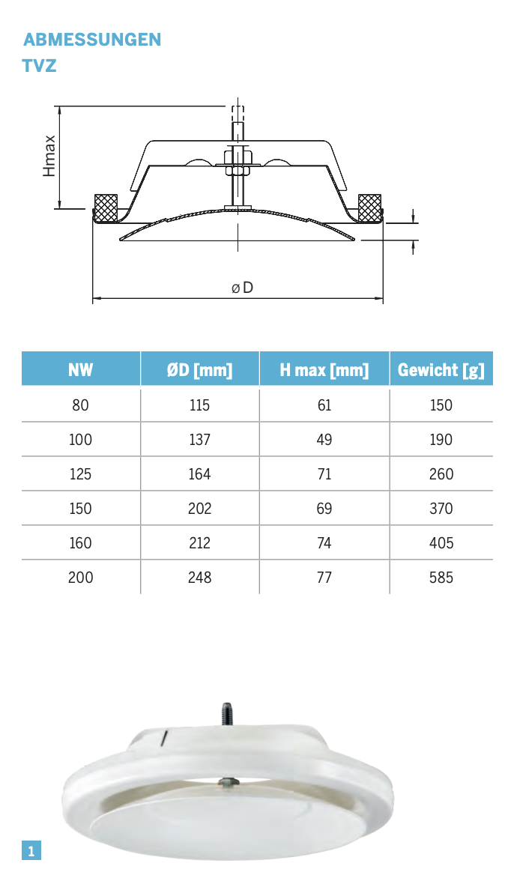

T10 |  |  |  |  |  | T10 |  |  |  |  |  | T10 |  |  |  |  |  | T10 |  |  |  |  | Total Supply Toilet
 | rectangular | 0.5 | 2.91 | 0.25 |  |  | rectangular | 0.5 | 1.03 | 0.25 |  |  | diameter | 0.125 | 2.7 |  |  |  | diameter | 0.125 | 2.7 |  | Width | Depth | Length
 | rectangular | 0.2 | 2.88 | 0.2 |  |  | rectangular | 0.2 | 2.94 | 0.2 |  |  | diameter | 0.1 | 2.85 |  |  |  | diameter | 0.1 | 1.52 |  | 0.125 |  | 28.09
 | diameter | 0.25 | 2.36 |  |  |  | diameter | 0.25 | 1.44 |  |  |  |  |  |  |  |  |  |  |  |  |  | 0.1 |  | 25.61
 | diameter | 0.2 | 5.35 |  |  |  | diameter | 0.2 | 5.87
 | diameter | 0.16 | 9.79 |  |  |  | diameter | 0.16 | 2.7
 | diameter | 0.125 | 36.79 |  |  |  | diameter | 0.125 | 30.12 |  |  |  |  |  |  |  |  |  |  |  |  |  | Total Extract Toilet
 |  |  |  |  |  |  |  |  |  |  |  |  |  |  |  |  |  |  |  |  |  |  | Width | Depth | Length
 |  |  |  |  |  |  |  |  |  |  |  |  |  |  |  |  |  |  |  |  |  |  | 0.125 |  | 26.11
 |  |  |  |  |  |  |  |  |  |  |  |  |  |  |  |  |  |  |  |  |  |  | 0.1 |  | 16.82

Vertical |  |  |  |  |  |  |  |  |  |  |  |  |  |  |  |  |  |  |  |  |  |  | Total Ducts Vertical
Part | Schacht | Duct | Width | Length | Depth | Thickness |  |  |  |  |  |  |  |  |  |  |  |  |  |  |  |  | Width | Depth | Length
 | S4 | Supply Office | 1.1 | 5.78 | 0.55 |  |  |  |  |  |  |  |  |  |  |  |  |  |  |  |  |  | 1.1 | 0.55 | 12.01
 |  |  | 0.9 | 3.6 | 0.55 |  |  |  |  |  |  |  |  |  |  |  |  |  |  |  |  |  | 1 | 0.5 | 42.4
 |  |  | 0.6 | 3.6 | 0.55 |  |  |  |  |  |  |  |  |  |  |  |  |  |  |  |  |  | 0.9 | 0.55 | 7.2
 |  |  | 0.4 | 3.38 | 0.4 |  |  |  |  |  |  |  |  |  |  |  |  |  |  |  |  |  | 0.8 | 0.5 | 9.74
 |  | Extract Office | 1.1 | 6.23 | 0.55 |  |  |  |  |  |  |  |  |  |  |  |  |  |  |  |  |  | 0.7 | 0.5 | 32.24
 |  |  | 0.9 | 3.6 | 0.55 |  |  |  |  |  |  |  |  |  |  |  |  |  |  |  |  |  | 0.6 | 0.55 | 7.2
 |  |  | 0.6 | 3.6 | 0.55 |  |  |  |  |  |  |  |  |  |  |  |  |  |  |  |  |  | 0.6 | 0.5 | 15.1
 |  |  | 0.4 | 3.38 | 0.4 |  |  |  |  |  |  |  |  |  |  |  |  |  |  |  |  |  | 0.5 | 0.5 | 16.28
 |  | Supply Toilet | 0.4 | 13.33 | 0.2 |  |  |  |  |  |  |  |  |  |  |  |  |  |  |  |  |  | 0.5 | 0.2 | 61.76
 |  | DN125 | 0.125 | 2.76 |  | 0.007 |  |  |  |  |  |  |  |  |  |  |  |  |  |  |  |  | 0.4 | 0.5 | 16.8
 |  | Extract Toilet | 0.4 | 13.9 | 0.2 |  |  |  |  |  |  |  |  |  |  |  |  |  |  |  |  |  | 0.4 | 0.4 | 6.76
 |  |  | 0.125 | 2.76 |  | 0.007 |  |  |  |  |  |  |  |  |  |  |  |  |  |  |  |  | 0.4 | 0.2 | 42.93
 |  |  |  |  |  |  |  |  |  |  |  |  |  |  |  |  |  |  |  |  |  |  | 0.15 | 0.25 | 10.6
 | S7 | Supply Toilet | 0.15 | 5.3 | 0.25 |  |  |  |  |  |  |  |  |  |  |  |  |  |  |  |  |  | 0.2 | 0.2 | 20.8
 |  | DN200 | 0.2 | 3.55 |  | 0.1 |  |  |  |  |  |  |  |  |  |  |  |  |  |  |  |  | 0.2 |  | 35.46
 |  | DN160 | 0.16 | 3.6 |  | 0.01 |  |  |  |  |  |  |  |  |  |  |  |  |  |  |  |  | 0.16 |  | 7.2
 |  | DN125 | 0.125 | 3.48 |  | 0.007 |  |  |  |  |  |  |  |  |  |  |  |  |  |  |  |  | 0.125 |  | 45.52
 |  | Extract Toilet | 0.15 | 5.3 | 0.25
 |  |  | 0.2 | 3.55 |  | 0.1
 |  |  | 0.16 | 3.6 |  | 0.01
 |  |  | 0.125 | 3.48 |  | 0.007

 | O9 | Supply Office | 1 | 10.6 | 0.5
 |  |  | 0.7 | 3.95 | 0.5
 |  |  | 0.4 | 4.2 | 0.5
 |  | Extract Office | 1 | 10.6 | 0.5
 |  |  | 0.7 | 3.95 | 0.5
 |  |  | 0.4 | 4.2 | 0.5
 |  | Supply Toilet | 0.5 | 15.44 | 0.2
 |  | DN125 | 0.125 | 4.56 |  | 0.007
 |  | Extract Toilet | 0.5 | 15.44 | 0.2
 |  |  | 0.125 | 4.61 |  | 0.007

 | O3 | Supply Office | 1 | 10.6 | 0.5
 |  |  | 0.7 | 3.95 | 0.5
 |  |  | 0.4 | 4.2 | 0.5
 |  | Extract Office | 1 | 10.6 | 0.5
 |  |  | 0.7 | 3.95 | 0.5
 |  |  | 0.4 | 4.2 | 0.5
 |  | Supply Toilet | 0.5 | 15.44 | 0.2
 |  | DN125 | 0.125 | 4.56 |  | 0.007
 |  | Extract Toilet | 0.5 | 15.44 | 0.2
 |  |  | 0.125 | 4.61 |  | 0.007

 | T3 | Supply Office | 0.8 | 2.82 | 0.5
 |  |  | 0.7 | 3.95 | 0.5
 |  |  | 0.6 | 3.95 | 0.5
 |  |  | 0.5 | 4.64 | 0.5
 |  | Extract Office | 0.8 | 2.82 | 0.5
 |  |  | 0.7 | 3.95 | 0.5
 |  |  | 0.6 | 3.95 | 0.5
 |  |  | 0.5 | 4.64 | 0.5
 |  | Supply Toilet | 0.4 | 7.85 | 0.2
 |  | DN200 | 0.2 | 3.78 |  | 0.1
 |  | DN125 | 0.125 | 4.02 |  | 0.007
 |  | Extract Toilet | 0.4 | 7.85 | 0.2
 |  |  | 0.2 | 3.78 |  | 0.1
 |  |  | 0.125 | 4.02 |  | 0.007

 | T10 | Supply Office | 0.8 | 2.05 | 0.5
 |  |  | 0.7 | 4.27 | 0.5
 |  |  | 0.6 | 3.6 | 0.5
 |  |  | 0.5 | 3.5 | 0.5
 |  | Extract Office | 0.8 | 2.05 | 0.5
 |  |  | 0.7 | 4.27 | 0.5
 |  |  | 0.6 | 3.6 | 0.5
 |  |  | 0.5 | 3.5 | 0.5
 |  | Supply Toilet | 0.2 | 10.4 | 0.2
 |  | DN125 | 0.125 | 3.33 |  | 0.007
 |  | Extract Toilet | 0.2 | 10.4 | 0.2
 |  |  | 0.125 | 3.33 |  | 0.007

Valve
Air Inlet / Exhaust valve |  |  |  |  |  |  |  | 1.22
Room | Element | diameter |  | Quantity |  |  |  | 0.75
Office | Inlet valve | 0.3 |  | 65 | 692.48
Office | Extract Valve | 0.3 |  | 63
Toilet |  | 0.1 |  | 20 | 183.94
Toilet |  |  |  | 14

